Notas de Gestión Adm
Gobierno del Estado de Chihuahua
Notas a los Estados Financieros |  | XXGLRP141
Notas de Gestión Administrativa
Al 30 de Junio de 2026

1. Autorización e Historia
El 31 de enero de 1824, el Congreso Nacional expidió el acta constitutiva de la Federación, la cual organizó a la Nación bajo el Sistema Republicano, Representativo y Federal. Entre los Estados creados se contó el Estado Interno del Norte, constituido por las Provincias de Durango, Chihuahua y Nuevo México.
Seis meses más tarde, el 6 de julio 1824, el Soberano Congreso Constituyente decretó que Chihuahua fuera convertido en Estado de la Federación. El 8 de septiembre de ese mismo año se instaló su primer Congreso Constituyente, designando un Gobernador y la forma de gobierno republicana y federal con división de los poderes: Legislativo, Ejecutivo y Judicial.

2. Panorama Económico y Financiero

ENTORNO ECONÓMICO INTERNACIONAL.
El entorno económico internacional constituye un elemento fundamental para comprender el desempeño de las economías nacionales. Durante el segundo trimestre de 2026, la economía mundial enfrentó un escenario caracterizado por menores perspectivas de crecimiento, presiones inflacionarias, condiciones financieras restrictivas y tensiones geopolíticas. En este contexto, resulta necesario analizar los principales acontecimientos internacionales.
Perspectivas de crecimiento mundial.
Las perspectivas de crecimiento de la economía mundial se deterioraron. Entre abril y junio, los principales organismos financieros internacionales redujeron sus estimaciones para el cierre del año, debido al incremento de los precios de la energía, el resurgimiento de las presiones inflacionarias, el endurecimiento de las condiciones financieras y las afectaciones económicas derivadas del conflicto en Medio Oriente
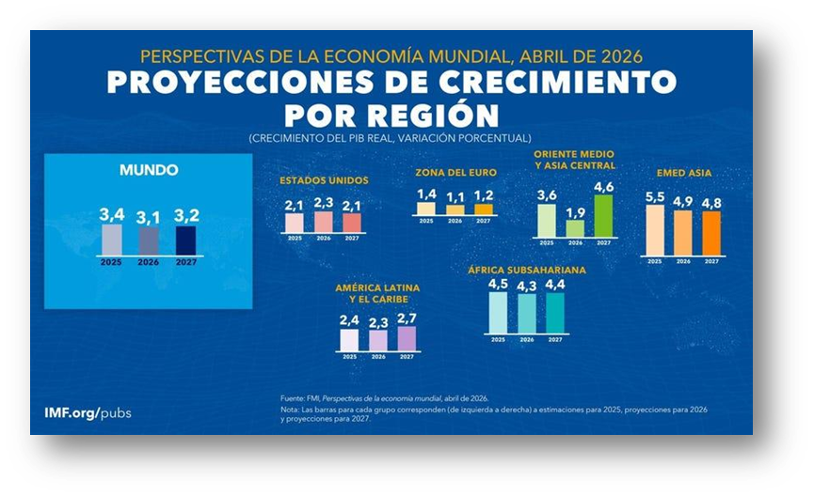

En abril, el Fondo Monetario Internacional redujo su previsión de crecimiento mundial para 2026 de 3.3%, estimado en enero, a 3.1% en abril. Este ajuste representó una disminución de 0.2 puntos porcentuales y confirmó que el entorno económico se había debilitado respecto de las expectativas existentes al inicio del año.
En junio, la Organización para la Cooperación y el Desarrollo Económicos estimó que el PIB mundial crecería 2.8% en 2026, frente al crecimiento de 3.4% registrado en 2025, bajo el supuesto de que las interrupciones energéticas fueran temporales. La organización señaló que el choque energético había reducido el ritmo de la actividad económica y elevado nuevamente las presiones sobre los precios.
Por su parte, el Banco Mundial redujo su estimación de crecimiento mundial de 2.6% en enero a 2.5% en junio de 2026. Asimismo, informó que las previsiones de aproximadamente dos terceras partes de las economías fueron revisadas a la baja y que el crecimiento mundial se ubicaría por debajo del 2.9% registrado en 2025.
La reducción de las perspectivas de crecimiento modificó la valoración del entorno económico internacional. Al estimarse una expansión mundial menor, también se redujeron las expectativas generales de ventas, utilidades, inversión y generación de flujos de efectivo para 2026.
La revisión reflejó que las empresas operarían en un mercado internacional menos dinámico que el previsto al inicio del año. El aumento de los costos energéticos elevó los gastos de producción y transporte, mientras que la persistencia de la inflación redujo el poder adquisitivo y limitó la recuperación del consumo. Al mismo tiempo, las expectativas de una política monetaria más restrictiva mantuvieron elevados los costos del crédito y del refinanciamiento.
Como resultado, durante el trimestre aumentó la cautela en las decisiones financieras. Las nuevas proyecciones redujeron el atractivo de proyectos cuya rentabilidad dependía de un crecimiento elevado de la demanda y reforzaron la importancia de la liquidez, el control de costos y la administración del endeudamiento. Las economías importadoras de energía y los países emergentes quedaron señalados como los más expuestos al deterioro del panorama, debido a su dependencia de materias primas, financiamiento externo y flujos internacionales de capital.
El Banco Mundial destacó que el crecimiento de las economías emergentes y en desarrollo se redujo en sus previsiones a 3.6% para 2026, es decir, 0.4 puntos porcentuales menos que lo proyectado en enero. Esta disminución se concentró principalmente en los países importadores de materias primas y en las economías directamente afectadas por el conflicto y las interrupciones energéticas.
Sector energético y mercado petrolero.
El mercado petrolero internacional presentó una elevada volatilidad debido a las interrupciones en la producción y el transporte de crudo en Medio Oriente, especialmente por las restricciones en el estrecho de Ormuz. Esta situación redujo la oferta mundial y provocó un incremento en los precios del petróleo durante abril y mayo.
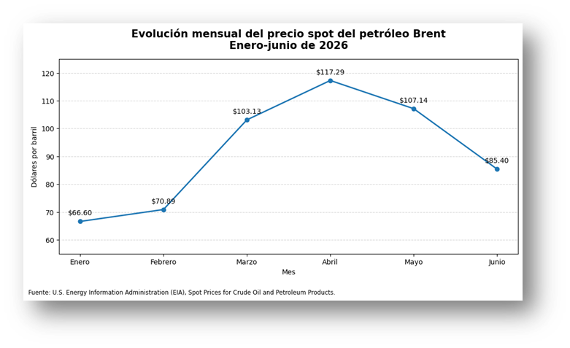

El precio del Brent alcanzó un promedio aproximado de 117 dólares por barril en abril y 107 dólares en mayo; posteriormente, disminuyó a cerca de 85 dólares en junio, conforme se recuperaron parcialmente los suministros y se utilizaron rutas alternativas.
El encarecimiento del petróleo aumentó los costos de producción, transporte y distribución, afectando principalmente a las industrias intensivas en energía. Asimismo, fortaleció las presiones inflacionarias, redujo los márgenes de utilidad y generó mayor cautela en las decisiones de inversión. Aunque los precios disminuyeron al cierre del trimestre, permanecieron por encima de los niveles previos al conflicto.
Energía y otras materias primas.
Durante el segundo trimestre de 2026, los precios internacionales de la energía, los fertilizantes y diversos metales aumentaron debido a las interrupciones en el suministro, los mayores costos de transporte y las tensiones geopolíticas. El Banco Mundial estimó que los precios de la energía crecerían 24% durante el año, mientras que el conjunto de las materias primas aumentaría 16%.

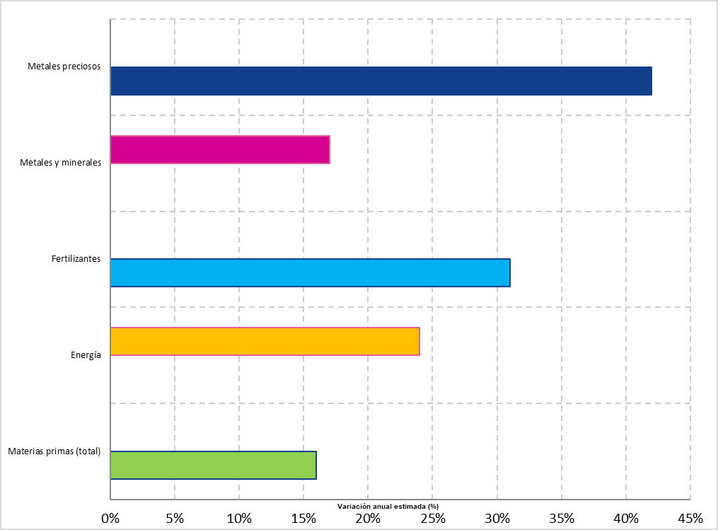

Este encarecimiento elevó los costos de producción, transporte y operación de las empresas, principalmente en los sectores industrial, agrícola, energético y de construcción. Los fertilizantes registraron uno de los mayores incrementos, lo que aumentó los costos agrícolas y ejerció presión sobre los precios de los alimentos.
Como resultado, las empresas importadoras de materias primas enfrentaron menores márgenes de utilidad, mayores necesidades de capital de trabajo y un incremento en sus costos operativos. En contraste, los países exportadores de energía y metales obtuvieron mayores ingresos por sus ventas externas. El trimestre cerró con mayores presiones inflacionarias y un entorno financiero más exigente para las economías dependientes de insumos importados.
Inflación internacional.
Las presiones inflacionarias se reactivaron a nivel internacional, interrumpiendo la tendencia de moderación observada en meses anteriores. El aumento de los precios de la energía y de algunos alimentos elevó nuevamente los índices de precios al consumidor en distintas economías.
En los países de la Organización para la Cooperación y el Desarrollo Económicos (OCDE), la inflación anual pasó de 4.4% en abril a 4.6% en mayo, mientras que las previsiones para el conjunto del G20 también fueron revisadas al alza. Este comportamiento mostró que la inflación permaneció por encima de los objetivos establecidos por varios bancos centrales.

El repunte inflacionario redujo el poder adquisitivo y prolongó la incertidumbre sobre la evolución de los precios. Además, retrasó las expectativas de disminución de las tasas de interés, debido a que las autoridades monetarias mantuvieron una postura cautelosa para evitar una nueva aceleración generalizada de la inflación.
Al cierre del segundo trimestre, los datos disponibles y las previsiones publicadas en junio mostraron una inflación más persistente de lo previsto al inicio del año, confirmando que la estabilidad de precios continuó siendo uno de los principales retos de la economía internacional.
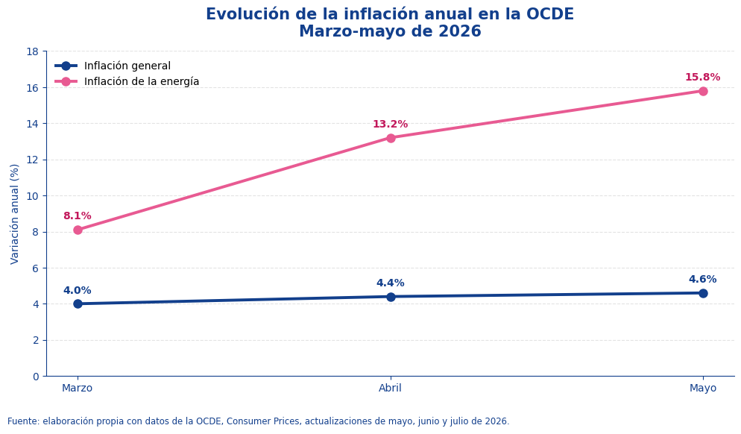

Política monetaria internacional.
Los principales bancos centrales frenaron el proceso de reducción de tasas de interés ante el repunte de la inflación. La Reserva Federal de Estados Unidos mantuvo su tasa en un rango de 3.50% a 3.75%, mientras que el Banco de Inglaterra la conservó en 3.75%. En junio, el Banco Central Europeo aumentó su tasa de depósito a 2.25% y el Banco de Japón elevó su tasa de referencia de 0.75% a 1.00%.

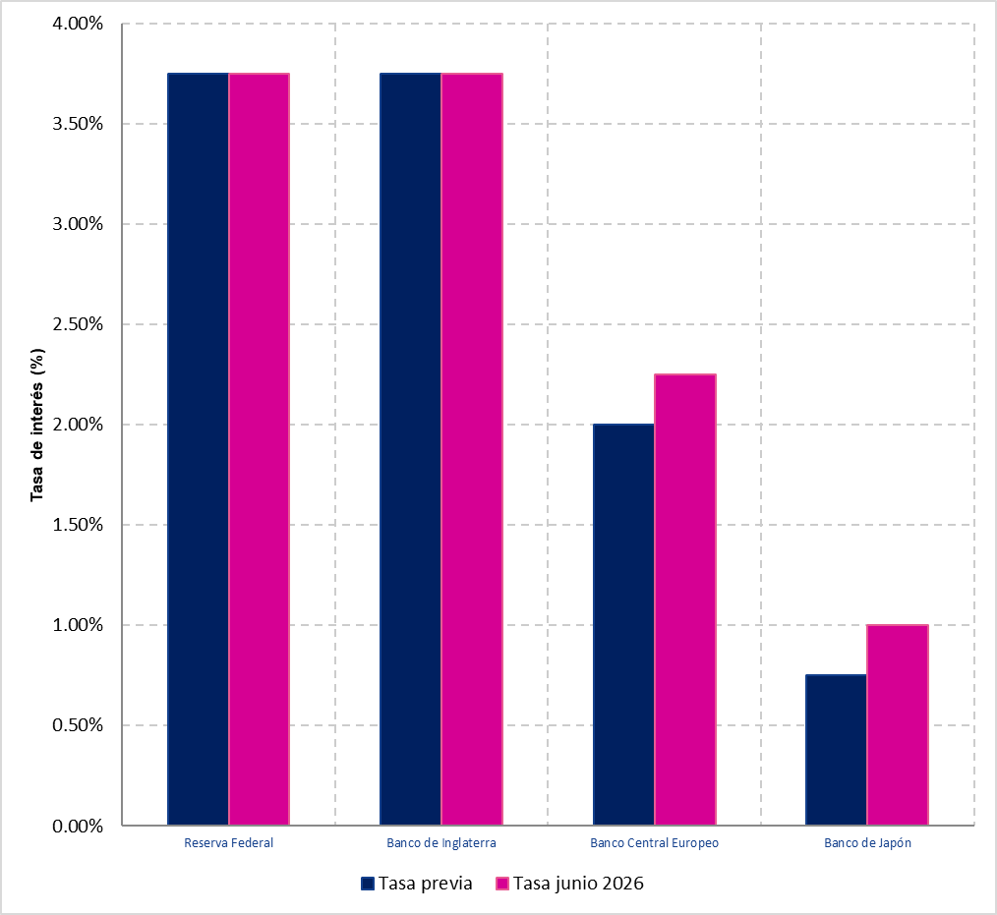

Estas decisiones mantuvieron elevado el costo del crédito y del refinanciamiento. El mayor rendimiento exigido a los préstamos y a los instrumentos de deuda limitó la inversión y prolongó condiciones financieras restrictivas. Al cierre del trimestre, disminuyeron las expectativas de nuevos recortes de tasas en el corto plazo.
Comercio internacional.
Durante el segundo trimestre de 2026, el comercio internacional se mantuvo en expansión, aunque mostró una pérdida de dinamismo. El Barómetro del Comercio de Mercancías de la Organización Mundial del Comercio (OMC) publicado en junio se ubicó en 101.7 puntos, por debajo de los 102.3 registrados en enero. A pesar de esta disminución, el indicador permaneció por encima del nivel de referencia de 100, lo que confirmó que el intercambio de bienes continuó creciendo, pero a un ritmo más moderado.

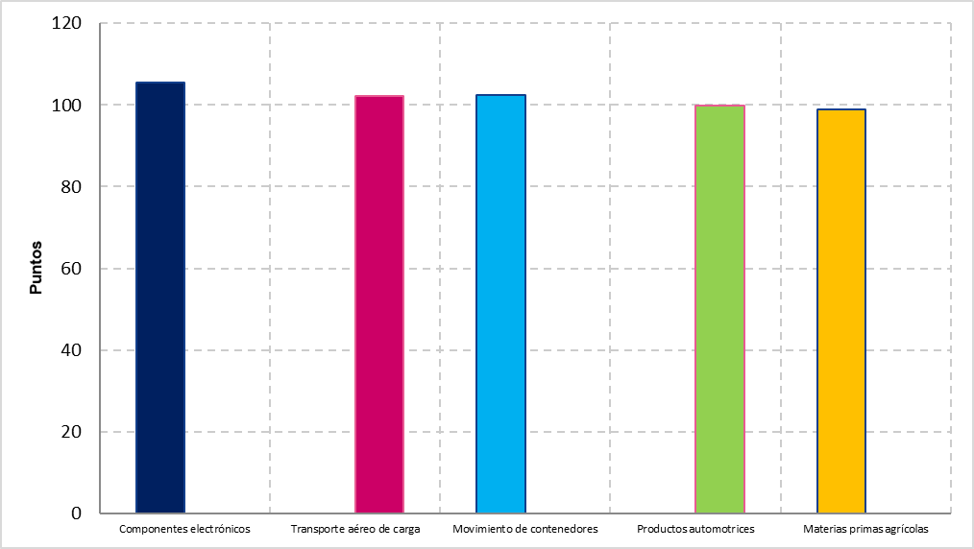

La resistencia del comercio estuvo apoyada principalmente por la demanda de componentes electrónicos vinculados con la inteligencia artificial. Este indicador alcanzó 105.5 puntos, mientras que el transporte aéreo de carga y el movimiento de contenedores permanecieron por encima de su tendencia. En contraste, el comercio de productos automotrices y materias primas agrícolas presentó un desempeño más débil.
Para el ejercicio 2026, la OMC estimó que el volumen del comercio mundial de mercancías crecería 1.9%, después del avance de 4.6% observado en 2025. El comercio de servicios reduciría su crecimiento de 5.3% a 4.8%, mientras que el intercambio total de bienes y servicios se moderaría de 4.7% a 2.7%.
Esta desaceleración significó un crecimiento más limitado de las ventas internacionales y de los ingresos por exportaciones, con resultados desiguales entre sectores y regiones. Las empresas relacionadas con tecnología y electrónica conservaron mejores oportunidades comerciales, mientras que las actividades automotrices, de transporte, turismo y manufactura tradicional enfrentaron una demanda menos dinámica y mayores costos logísticos. El trimestre cerró con un comercio internacional todavía resistente, pero más dependiente de la inversión tecnológica y expuesto a los elevados precios de la energía, las tensiones comerciales y las interrupciones de las rutas internacionales.
Finanzas públicas.
Durante el segundo trimestre de 2026 aumentaron los riesgos para la estabilidad financiera internacional. El conflicto en Medio Oriente, el repunte de la inflación y la expectativa de tasas de interés elevadas incrementaron los rendimientos de los bonos y redujeron el valor de algunos activos de mayor riesgo. Aunque los mercados continuaron funcionando de manera ordenada, el Fondo Monetario Internacional advirtió en abril que permanecían vulnerables ante nuevos episodios de volatilidad.
La elevada deuda pública intensificó estas presiones. El endeudamiento mundial se situó cerca del 94% del PIB en 2025, mientras que el déficit fiscal global permaneció alrededor del 5% del PIB. Además, el gasto por intereses aumentó de aproximadamente 2% a casi 3% del PIB en cuatro años, reduciendo los recursos disponibles para inversión pública, programas sociales y otras prioridades gubernamentales.

En este entorno, los gobiernos enfrentaron mayores costos para emitir y refinanciar deuda, mientras que las economías emergentes quedaron más expuestas a cambios en la confianza de los inversionistas y a la salida de capitales. El trimestre cerró con una mayor percepción de riesgo, mercados de deuda más sensibles y menor margen fiscal para responder al debilitamiento de la economía internacional.

ENTORNO ECONÓMICO NACIONAL.
El entorno económico nacional permite identificar las condiciones que influyen directamente en el desempeño productivo, financiero y social del país. Por ello, resulta necesario analizar la evolución de los principales indicadores nacionales para comprender los retos y oportunidades que enfrentó la economía mexicana durante el periodo.
Actividad económica.
Después del débil desempeño registrado al inicio del año, la economía mexicana presentó una recuperación moderada. En abril, el Indicador Global de la Actividad Económica avanzó 1.2 % respecto al mes anterior y 2.2 % en comparación anual, favorecido principalmente por la construcción, el comercio y los servicios.
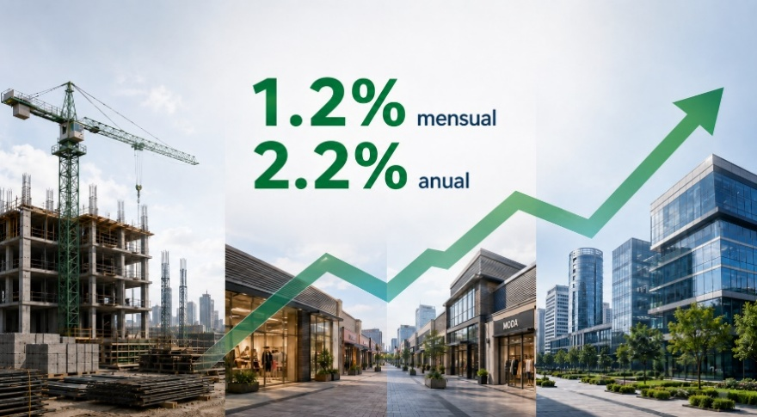

Para mayo, el impulso económico se moderó, debido a que el indicador permaneció sin variación mensual y su avance anual se redujo a 1.1 %. Aunque las actividades terciarias conservaron una evolución favorable, el sector industrial comenzó a reflejar un menor ritmo, particularmente en las manufacturas.
Esta trayectoria contribuyó parcialmente a la generación de ingresos empresariales y a la circulación de recursos. Sin embargo, la ausencia de una expansión generalizada mantuvo un escenario de cautela, en el que las empresas debieron reforzar el control de sus costos, liquidez y necesidades de financiamiento.
En conjunto, la recuperación económica continuó siendo frágil y dependiente del comercio y los servicios. La debilidad de la industria, así como la desaceleración observada en mayo, generaron incertidumbre respecto a la continuidad de la expansión durante el resto del año.
Actividad industrial.
El sector industrial mexicano enfrentó un deterioro durante el segundo trimestre, especialmente en mayo, cuando la producción disminuyó 0.8 % en términos mensuales y permaneció sin cambios respecto al mismo periodo del año anterior. Esta evolución reflejó una menor capacidad de expansión en actividades vinculadas con la inversión, el empleo y la producción nacional.
La construcción registró la contracción más significativa, con una caída mensual de 3.7 %. Por su parte, las industrias manufactureras retrocedieron 0.1 % frente al mes anterior y 0.5 % a tasa anual. Estos resultados evidenciaron una reducción en la ejecución de proyectos, una demanda más limitada de insumos y una postura empresarial prudente ante las condiciones financieras y la incertidumbre económica.
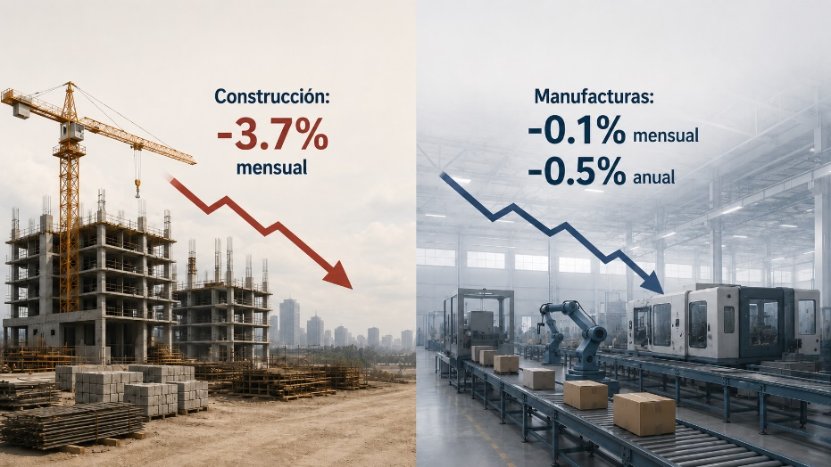

El menor ritmo de producción afectó la generación de recursos en las empresas relacionadas con infraestructura, manufactura y cadenas de suministro. Asimismo, incrementó la importancia de administrar cuidadosamente los inventarios, los gastos operativos y el capital disponible, debido a que una menor utilización de la capacidad productiva puede reducir los márgenes de rentabilidad.
De esta manera, el comportamiento industrial se convirtió en uno de los principales factores de riesgo para el desempeño económico del país durante el periodo.
Sector automotriz.
La industria automotriz perdió impulso al cierre del segundo trimestre de 2026. Durante junio se fabricaron 354,221 vehículos ligeros, cifra que representó una disminución anual de 1.9 %. En el mismo mes se exportaron 301,009 unidades, volumen inferior en 9.2 % al registrado un año antes.

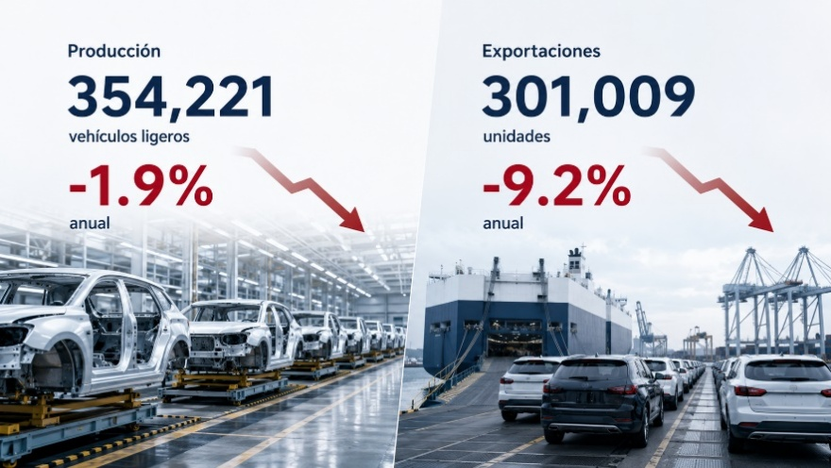

Entre enero y junio, la producción acumuló una reducción de 0.42 %, mientras que las exportaciones conservaron un incremento de 1.4 %. Lo anterior indica que los resultados favorables de los primeros meses compensaron parcialmente el retroceso observado al finalizar el trimestre, aunque también confirmaron una moderación de los ingresos procedentes del mercado externo.
Estados Unidos continuó como el principal destino de los vehículos fabricados en México, al recibir aproximadamente tres cuartas partes de las unidades exportadas. Esta concentración mantuvo a la industria expuesta a las variaciones de la demanda estadounidense, a las condiciones comerciales y a las decisiones de producción de las empresas instaladas en ese mercado.
La reducción del volumen fabricado y enviado al exterior disminuyó el aprovechamiento de la capacidad instalada y elevó los costos por unidad, principalmente entre armadoras, fabricantes de autopartes y proveedores logísticos. Aunque las ventas nacionales aumentaron durante junio, su crecimiento no compensó totalmente la menor demanda internacional.
En balance, la industria automotriz concluyó el trimestre con resultados mixtos. La disminución de las exportaciones y el menor ritmo de producción propiciaron una gestión más prudente de inventarios, costos, liquidez y proyectos de inversión.
Inflación.
La inflación general siguió una trayectoria descendente durante el segundo trimestre, al pasar de 4.45 % anual en abril a 3.94 % en mayo y 3.37 % en junio. Esta reducción contribuyó a estabilizar parcialmente el consumo, los costos de reposición y las necesidades de capital de trabajo de las empresas.
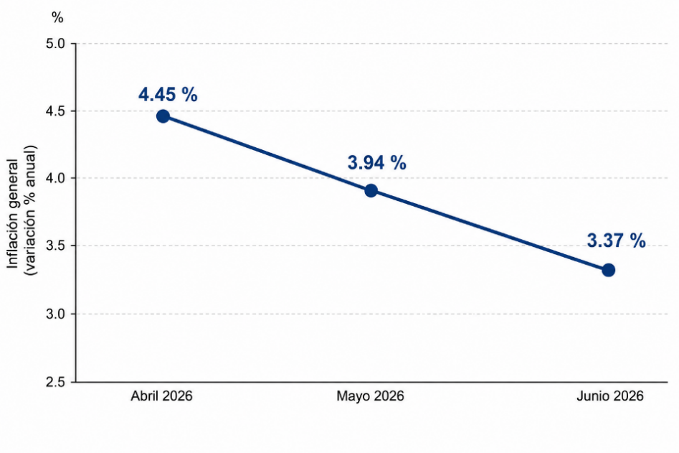

Sin embargo, el descenso estuvo relacionado principalmente con menores precios de productos agropecuarios y energéticos, componentes que suelen presentar variaciones temporales. Por esta razón, el alivio inflacionario no se reflejó de manera uniforme en todos los bienes y servicios adquiridos por los hogares.
Al finalizar junio, la inflación subyacente se situó en 4.03 % anual, nivel superior tanto a la inflación general como al objetivo establecido por el Banco de México. Este resultado confirmó la permanencia de aumentos en rubros como servicios, arrendamientos y alimentos procesados, los cuales continuaron afectando el poder adquisitivo y los márgenes operativos de las empresas.
La persistencia del componente subyacente también redujo el espacio disponible para acelerar la disminución de las tasas de interés. Por consiguiente, aunque la inflación general presentó una evolución favorable, las presiones estructurales sobre los precios todavía no habían desaparecido.
Tasa de interés.
Durante el segundo trimestre de 2026, el Banco de México redujo la tasa de referencia a 6.50 % en mayo y decidió conservarla en ese nivel durante junio, debido a la permanencia de riesgos inflacionarios.
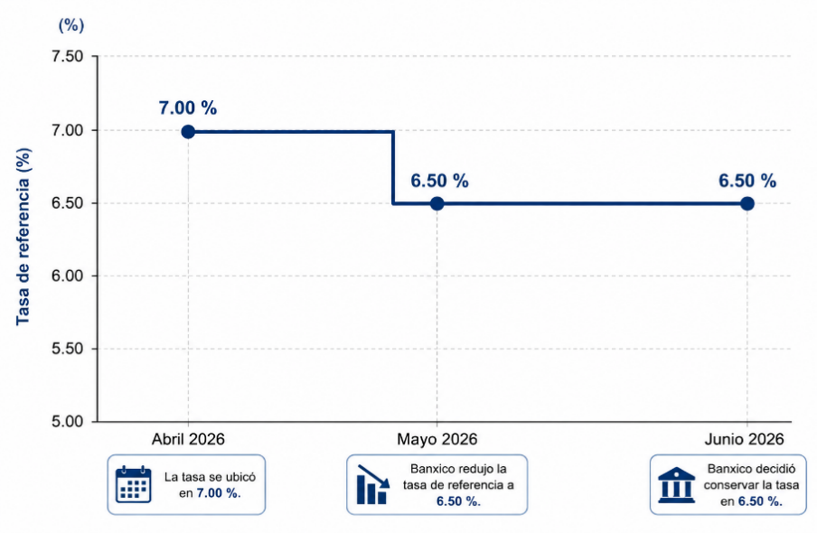

Esta pausa impidió una reducción más rápida del costo del crédito y prolongó condiciones de financiamiento restrictivas. Como resultado, las empresas continuaron enfrentando mayores gastos por deuda, menor disponibilidad para financiar capital de trabajo y una capacidad limitada para emprender nuevos proyectos.
Por otra parte, los niveles de interés conservaron el atractivo de los instrumentos de ahorro y deuda para los inversionistas. En términos generales, la decisión del banco central reflejó una política monetaria prudente, aunque también prolongó un contexto menos favorable para el consumo financiado, la inversión productiva y la expansión del crédito.
Empleo.
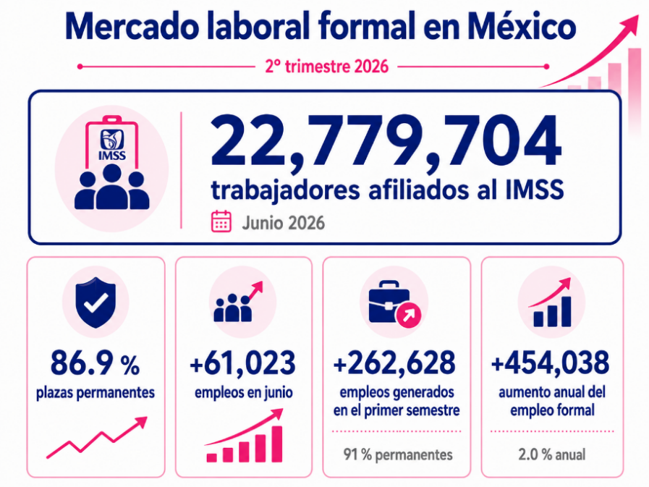
El mercado laboral mexicano registró una evolución favorable en la creación de puestos formales durante el segundo trimestre de 2026. Al cierre de junio, el Instituto Mexicano del Seguro Social contabilizó 22 millones 779 mil 704 trabajadores afiliados, la cifra más alta registrada para ese mes. Del total, 86.9 % correspondió a plazas permanentes.

En junio se incorporaron 61 mil 23 trabajadores, mientras que durante el primer semestre se generaron 262 mil 628 empleos, de los cuales 91 % fueron permanentes. En comparación anual, el número de puestos formales aumentó en 454 mil 38, equivalente a una variación de 2.0 %.
A pesar de estos avances, la informalidad continuó representando uno de los principales desequilibrios laborales. En mayo, 33.4 millones de personas trabajaron sin acceso pleno a seguridad social o sin una relación contractual formal, cantidad equivalente a 55.2 % de la población ocupada y superior al 54.9 % observado un año antes.
Esta elevada proporción redujo la estabilidad de los ingresos familiares, dificultó el acceso al crédito y restringió la cobertura de prestaciones y pensiones. Además, frenó la ampliación de la base de contribuyentes y cotizantes, disminuyendo el efecto de la creación de empleos sobre la recaudación y el financiamiento de los sistemas de protección social.
Aunque la tasa de desocupación se ubicó en 2.8 %, la población en condiciones críticas de ocupación aumentó de 36.3 % en mayo de 2025 a 38.7 % en mayo de 2026. Esto evidenció que el bajo desempleo coexistió con ingresos insuficientes y jornadas laborales inadecuadas, reduciendo la contribución del empleo al consumo y al fortalecimiento del mercado interno.

Comercio exterior.
En mayo de 2026, las exportaciones mexicanas alcanzaron 69,544 millones de dólares, cifra superior en 25.4 % a la registrada un año antes. Las importaciones sumaron 67,285 millones de dólares, con un incremento anual de 24.0 %. Como resultado, la balanza comercial obtuvo un superávit de 2,259 millones de dólares.
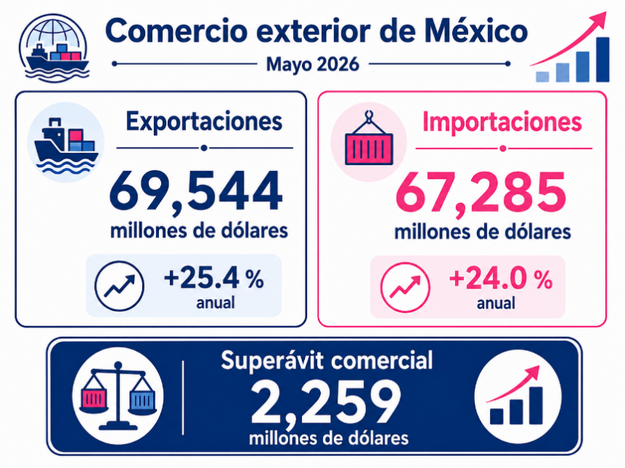

Durante el periodo de enero a mayo, las ventas al exterior acumularon 317,172 millones de dólares y las compras internacionales ascendieron a 311,405 millones. Estos montos representaron aumentos anuales de 22.6 % y 20.8 %, respectivamente. En consecuencia, el saldo positivo acumulado llegó a 5,767 millones de dólares, frente a los 918 millones registrados en el mismo lapso de 2025.
Las manufacturas concentraron 91.0 % de las exportaciones y aumentaron 25.1 % anual. Dentro de este grupo, las ventas no automotrices avanzaron 38.0 %, mientras que las automotrices disminuyeron 2.2 %. Estados Unidos absorbió cerca de 84 % de las exportaciones no petroleras, lo que sostuvo los ingresos del sector, aunque conservó una elevada dependencia respecto a un solo mercado.
En cuanto a las importaciones, las compras de bienes intermedios crecieron 29.8 %, señal de una mayor demanda de insumos para la producción. En contraste, las adquisiciones de bienes de capital aumentaron únicamente 1.6 %, reflejando menor disposición para invertir en maquinaria, equipo y ampliación de la capacidad productiva.
Al considerar las cifras desestacionalizadas, las exportaciones retrocedieron 0.48 % mensual y las importaciones se incrementaron 3.05 %. Debido a ello, el superávit comercial pasó de 2,996 millones de dólares en abril a 638 millones en mayo. Esto significa que, aunque el país continuó vendiendo al exterior más de lo que compró, la diferencia favorable se redujo por el aumento de las adquisiciones internacionales y la disminución mensual de las exportaciones.
Finanzas públicas.
Los ingresos presupuestarios del sector público ascendieron a 3.55 billones de pesos, monto que implicó una reducción real anual de 1.8 % y un resultado inferior al programado. La captación tributaria disminuyó 1.4 %, principalmente por una caída de 5.8 % en los recursos provenientes del Impuesto sobre la Renta.
Aunque la recaudación del Impuesto al Valor Agregado y del Impuesto Especial sobre Producción y Servicios aumentó 3.3 % y 6.9 %, respectivamente, estos incrementos únicamente compensaron una parte de la menor captación relacionada con los ingresos, las utilidades y la actividad empresarial.
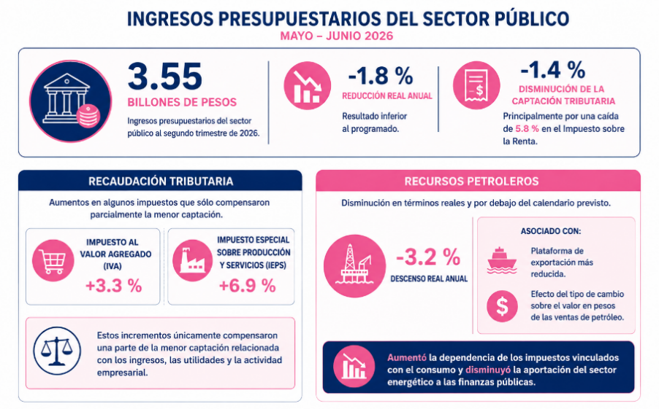

Los recursos petroleros descendieron 3.2 % en términos reales y se ubicaron por debajo del calendario previsto. Este resultado estuvo asociado con una plataforma de exportación más reducida y con el efecto del tipo de cambio sobre el valor en pesos de las ventas de petróleo. La situación aumentó la dependencia de los impuestos vinculados con el consumo y disminuyó la aportación del sector energético a las finanzas públicas.
En materia de egresos, el gasto neto total llegó aproximadamente a 3.97 billones de pesos, con un incremento real anual de 2.3 %. Las mayores exigencias provinieron de obligaciones recurrentes, entre ellas pensiones, programas sociales y gastos operativos, que redujeron la capacidad para reasignar recursos hacia infraestructura e inversión pública.
El gasto destinado a pensiones y jubilaciones alcanzó 693.3 mil millones de pesos, mientras que el costo financiero de la deuda sumó 433.8 mil millones. Si bien este último disminuyó 9.6 % real anual y permaneció por debajo de lo presupuestado, continuó absorbiendo una proporción considerable de los recursos públicos.
Por su parte, el Saldo Histórico de los Requerimientos Financieros del Sector Público se situó en 18.9 billones de pesos, equivalente a 50.6 % del producto interno bruto. Este nivel hizo necesario conservar una estructura de deuda que reduzca la exposición a cambios en las tasas de interés y a riesgos relacionados con el refinanciamiento.
El control del gasto permitió que los balances fiscales se mantuvieran por debajo de lo previsto. No obstante, la reducción de los ingresos tributarios y petroleros, junto con el peso creciente de las obligaciones permanentes, disminuyó el margen presupuestario disponible para financiar inversión pública, infraestructura y medidas de impulso económico.

ENTORNO ECONÓMICO ESTATAL
Durante el segundo trimestre de 2026, la economía de Chihuahua mostró un dinamismo relevante en materia de inversión, comercio exterior, servicios, empleo e ingresos públicos. Las siguientes notas presentan los principales acontecimientos e indicadores del periodo, con el propósito de identificar los factores que influyeron en la actividad económica estatal y en sus perspectivas de desarrollo.
Exportaciones.
Durante abril de 2026, a inicios del segundo trimestre, las exportaciones de Chihuahua alcanzaron 16,621 millones de dólares, confirmando al sector externo como uno de los principales motores de crecimiento y generación de ingresos para la economía estatal. Este nivel de ventas internacionales refleja una elevada capacidad productiva, una sólida integración con las cadenas globales de valor y una demanda favorable por los bienes manufacturados en la entidad.
El desempeño exportador estuvo impulsado principalmente por la industria tecnológica. Las ventas de máquinas y unidades de procesamiento de datos ascendieron a 11,133 millones de dólares, equivalentes a aproximadamente 67 % del total exportado durante el mes. Esta concentración evidencia la especialización de Chihuahua en actividades manufactureras de alto valor comercial, particularmente en segmentos vinculados con equipo de cómputo, componentes electrónicos y procesamiento de información.

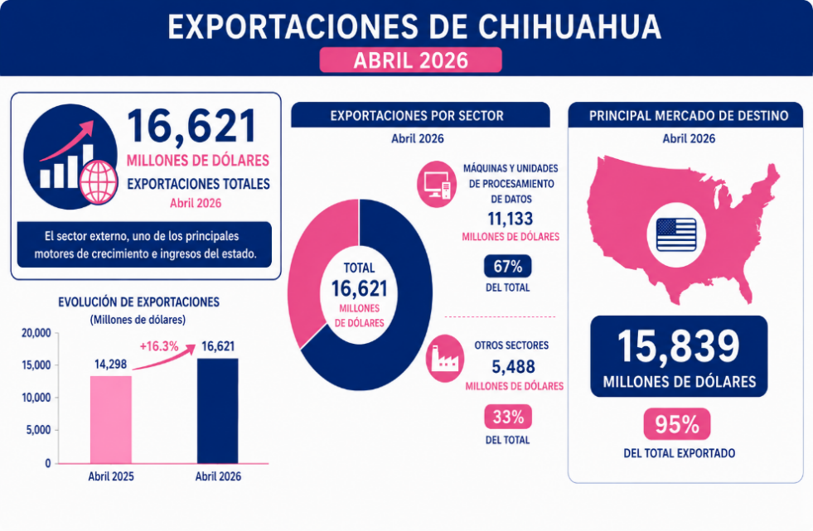

La fortaleza de este subsector favorece la generación de divisas, la utilización de la capacidad instalada y la continuidad de los flujos de inversión asociados con la manufactura avanzada. Asimismo, el crecimiento de la demanda externa contribuye a sostener la actividad de proveedores, empresas logísticas, transportistas y servicios relacionados con la industria exportadora, ampliando el efecto positivo sobre la economía estatal.
Estados Unidos se mantuvo como el principal mercado de destino, con compras por 15,839 millones de dólares, equivalentes a cerca de 95 % de las exportaciones estatales. Esta relación comercial representa una ventaja competitiva para Chihuahua, debido a su ubicación fronteriza, infraestructura industrial y cercanía con uno de los mercados de mayor consumo y capacidad productiva a nivel internacional.
Inflación.
Durante el segundo trimestre de 2026, Chihuahua mantuvo una trayectoria favorable en el comportamiento de los precios. La inflación anual disminuyó de 3.57 % al cierre de mayo a 2.95 % en junio, ubicando al estado como la segunda entidad de la frontera norte con menor inflación, únicamente por detrás de Baja California.

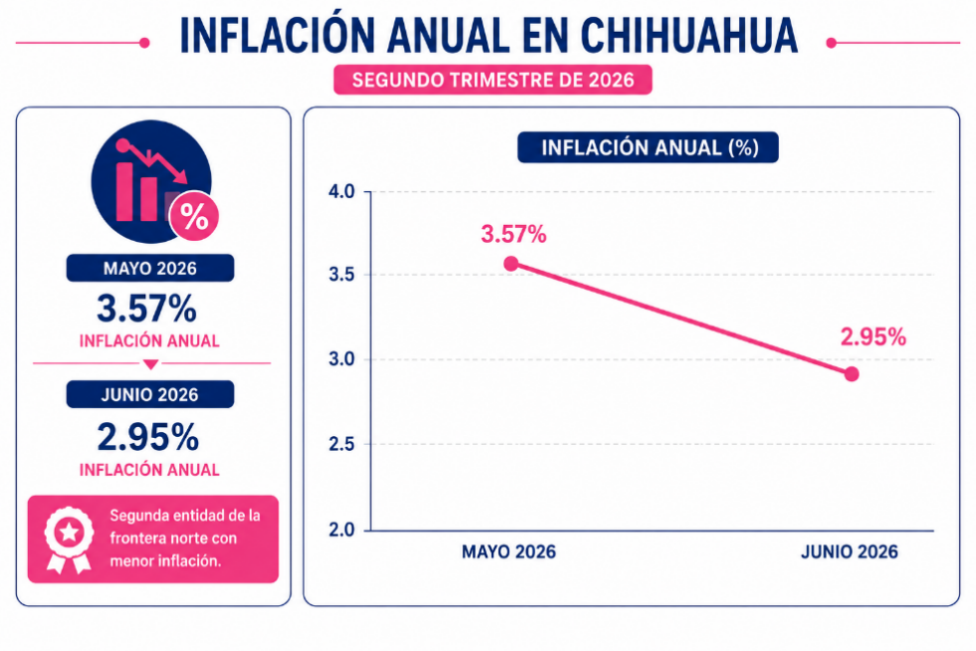

El desempeño también fue positivo en Ciudad Jiménez, que registró una inflación de 2.46 % y se colocó entre las diez ciudades con menor crecimiento de precios del país, mientras que Ciudad Juárez presentó una tasa de 2.53 %. Este entorno favoreció la conservación del poder adquisitivo, la estabilidad del consumo y una mejor planeación de costos, presupuestos y flujos de efectivo empresariales.
Inversión extranjera y fortalecimiento productivo.
Durante el segundo trimestre de 2026, Chihuahua fortaleció sus perspectivas de captación de capital extranjero mediante nuevos proyectos orientados a ampliar la capacidad manufacturera y tecnológica del estado. Entre los anuncios más relevantes destacó la expansión de Inventec en Ciudad Juárez, con una inversión estimada de 450 millones de dólares, la instalación de 45 nuevas líneas de producción y la generación prevista de más de 6,000 empleos.
El proyecto contempla la adquisición y construcción de instalaciones industriales destinadas principalmente a la fabricación de servidores de alto rendimiento para inteligencia artificial. Esta expansión representa una mayor formación de capital fijo, amplía la capacidad instalada y fortalece la especialización de Chihuahua en equipo de cómputo, servidores y componentes electrónicos con alta demanda internacional.
A este proyecto se sumó el programa de inversión anunciado por Flex, que prevé destinar 1,000 millones de dólares en México entre 2026 y 2028 para fortalecer operaciones vinculadas con centros de datos e inteligencia artificial. Aunque no se precisó el monto asignado específicamente a Ciudad Juárez, su inclusión dentro del programa confirma la relevancia del estado en la estrategia productiva de la compañía.
Durante el trimestre también se dio a conocer una cartera adicional de proyectos y expansiones relacionados con las industrias aeroespacial, de dispositivos médicos, semiconductores, equipo de cómputo y manufactura avanzada. La orientación hacia actividades de mayor contenido tecnológico favorece la diversificación productiva, eleva el potencial exportador y amplía la demanda de proveeduría, servicios logísticos e infraestructura industrial.
El avance de estas inversiones incrementó, a su vez, la necesidad de contar con un suministro eléctrico suficiente, estable y competitivo. El fortalecimiento de la infraestructura energética será determinante para sostener la operación de centros de datos, plantas de semiconductores y procesos manufactureros intensivos en tecnología, así como para evitar restricciones al crecimiento industrial.
En conjunto, los proyectos anunciados durante el segundo trimestre ampliaron las perspectivas de inversión, producción y empleo en Chihuahua. La incorporación de nuevas líneas productivas y actividades tecnológicas consolida al estado como una plataforma estratégica para la manufactura avanzada y su integración con las cadenas productivas de América del Norte.
Movilidad aérea y dinamismo en los servicios.
Los aeropuertos de Chihuahua y Ciudad Juárez movilizaron en conjunto más de 1.02 millones de pasajeros, lo que representó un crecimiento aproximado de 1.2 % anual. El aeropuerto de la ciudad de Chihuahua registró el mayor dinamismo, con 504,069 pasajeros y un incremento de 6.0 % respecto al mismo periodo de 2025, respaldado por variaciones positivas durante abril, mayo y junio. Asimismo, la movilidad internacional mostró una evolución favorable, particularmente en Ciudad Juárez, donde este segmento acumuló un crecimiento cercano a 70 % anual durante el trimestre.
Expansión de la actividad turística.
Durante el segundo trimestre de 2026, el turismo mostró un desempeño favorable en Chihuahua. La temporada de Semana Santa generó una derrama económica cercana a 490 millones de pesos, aproximadamente 5 % superior a la registrada el año anterior, además de alrededor de 250 mil turistas-noche.
El mayor flujo de visitantes favoreció los ingresos de hoteles, restaurantes, comercios, transportistas y prestadores de servicios turísticos, ampliando la circulación de recursos en distintas regiones del estado. Este comportamiento también contribuyó a una mayor ocupación de la infraestructura disponible y fortaleció la actividad de pequeñas y medianas empresas vinculadas con el sector.
Integración de proveedores y nuevas oportunidades de negocio.
Se fortaleció la vinculación entre grandes empresas y proveedores locales mediante encuentros de negocios orientados a ampliar la participación regional en las cadenas industriales. En este contexto, Switch Industrial 2026 generó más de mil citas comerciales, facilitando nuevas oportunidades de suministro, inversión y colaboración empresarial.
La incorporación de pequeñas y medianas empresas a estos procesos favorece el crecimiento de sus ventas, mejora el aprovechamiento de la capacidad instalada y reduce la dependencia de insumos provenientes de otras entidades o del extranjero. Asimismo, una mayor participación de proveedores locales permite retener dentro del estado una proporción más amplia del valor generado por la actividad manufacturera.
Este avance fortalece los encadenamientos productivos, amplía la base empresarial y genera condiciones favorables para la creación de empleo, la especialización de servicios y el desarrollo de una industria con mayor contenido local.
Calidad crediticia del estado.
Durante el segundo trimestre de 2026, el Estado de Chihuahua conservó vigente su calificación quirografaria de HR A+ con Perspectiva Estable, lo que refleja una calidad crediticia adecuada y una capacidad aceptable para atender oportunamente sus obligaciones financieras.
La permanencia de esta evaluación contribuye a fortalecer la confianza de las instituciones financieras y brinda mayor certidumbre respecto al cumplimiento de los compromisos crediticios de la entidad.
Fortaleza recaudatoria y desempeño de los ingresos estatales.
Durante el segundo trimestre de 2026, los ingresos propios de Chihuahua mostraron un desempeño favorable, impulsados principalmente por la recaudación de impuestos y derechos. En conjunto, ambos rubros alcanzaron 6,086.0 millones de pesos, cifra 529.5 millones superior a la estimada, equivalente a un cumplimiento de 109.5 %. Frente al mismo periodo de 2025, aumentaron 963.2 millones de pesos, con un crecimiento anual de 18.8 %, fortaleciendo la autonomía financiera y la disponibilidad de recursos de gestión estatal.

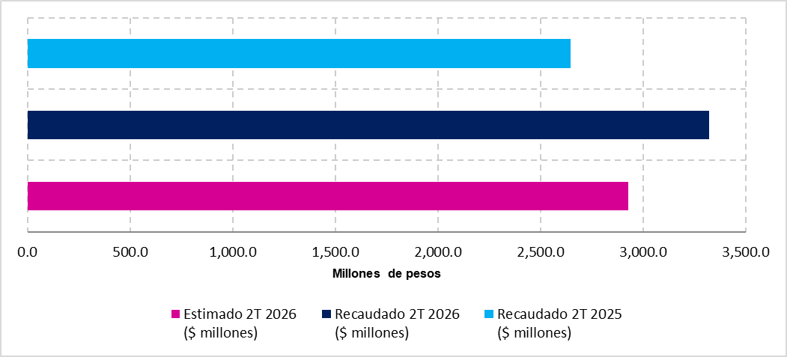
La recaudación por impuestos ascendió a 3,320.4 millones de pesos, superando en 393.2 millones la meta trimestral y alcanzando un cumplimiento de 113.4 %. En comparación con el segundo trimestre de 2025, registró un incremento de 675.2 millones de pesos, equivalente a 25.5 %. Este dinamismo amplió la capacidad del estado para generar recursos propios y proporcionó mayor flexibilidad para atender compromisos presupuestarios.

La recaudación por impuestos ascendió a 3,320.4 millones de pesos, superando en 393.2 millones la meta trimestral y alcanzando un cumplimiento de 113.4 %. En comparación con el segundo trimestre de 2025, registró un incremento de 675.2 millones de pesos, equivalente a 25.5 %. Este dinamismo amplió la capacidad del estado para generar recursos propios y proporcionó mayor flexibilidad para atender compromisos presupuestarios.

Por su parte, las aportaciones federales sumaron 7,625.8 millones de pesos, superando en 147.0 millones la estimación trimestral y alcanzando un cumplimiento cercano a 102.0 %. Respecto al mismo periodo del año anterior, registraron un incremento de 569.0 millones de pesos, equivalente a 8.1 %, ampliando la capacidad para financiar servicios públicos, programas sociales e inversión en infraestructura.

Asimismo, los incentivos derivados de la colaboración fiscal ascendieron a 488.5 millones de pesos, con un crecimiento de 9.5 millones, o 2.0 %, frente al segundo trimestre de 2025. Este avance complementó la evolución positiva de los recursos disponibles y fortaleció la coordinación fiscal del estado.

En conjunto, los rubros de impuestos, derechos y aportaciones alcanzaron 13,711.8 millones de pesos, superando en 676.6 millones lo estimado y en 1,532.2 millones lo recaudado durante el mismo trimestre de 2025.

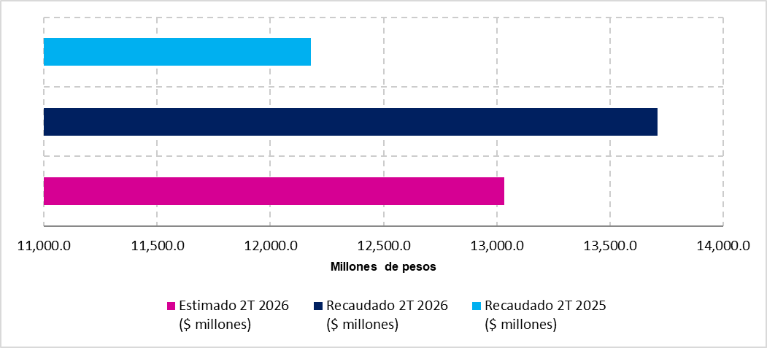

El trimestre mantuvo un entorno económico con avances en distintos sectores y algunos retos que se han sabido sobrellevar. Los resultados observados reflejan los esfuerzos del Gobierno del Estado por atraer inversión, fortalecer la actividad productiva, mejorar la recaudación y generar condiciones que favorezcan el empleo, los servicios y el bienestar de la población.
El comportamiento de los ingresos estatales, refrenda el compromiso para atender las necesidades públicas y respaldar proyectos estratégicos. Se demuestra que se mantiene una administración responsable de los recursos, para fortalecer la infraestructura, promover una mayor participación de empresas locales y que los beneficios económicos se distribuyan de manera más amplia. En este contexto, las acciones realizadas representan una base para continuar avanzando hacia un Chihuahua con mayor estabilidad, competitividad y oportunidades de desarrollo.

POSTURA FISCAL

PANORAMA GENERAL DE LOS INGRESOS
Durante el periodo de enero a junio del ejercicio fiscal 2026, los ingresos obtenidos por recaudación y transferencias federales ascendieron a $58,104.1 millones de pesos los cuales, reflejaron la disponibilidad de recursos captados a través de las distintas fuentes de ingreso, tanto de carácter local como federal, durante el periodo analizado.
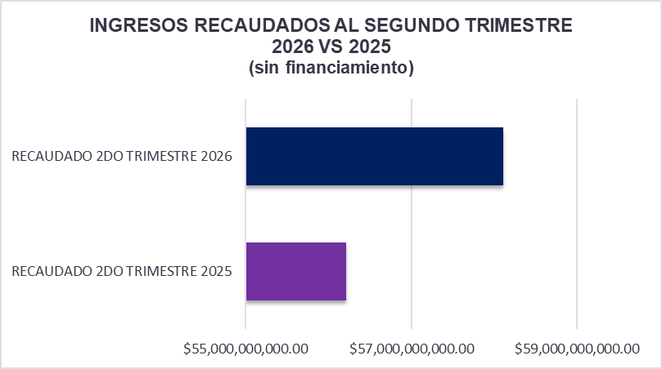

En comparación con el mismo trimestre de 2025, cuando se registraron ingresos presupuestarios por $56,211.2 millones de pesos, la recaudación presentó un incremento de $1,892.9 millones de pesos, equivalente a un crecimiento anual de 3.4 %.
Este resultado muestra una evolución positiva de los ingresos públicos, respaldada principalmente por el crecimiento de los impuestos, los derechos y las aportaciones. El comportamiento favorable de estos rubros permitió compensar parcialmente las disminuciones registradas en participaciones y convenios, manteniendo el nivel total de ingresos por encima del observado durante el año anterior.

ANÁLISIS POR RUBRO DE INGRESOS
Los distintos rubros que componen el ingreso al segundo trimestre del año en curso, mostraron comportamientos diversos. Dentro de este contexto se destaca el crecimiento de impuestos, derechos y aportaciones que contribuyeron a fortalecer la recaudación y a compensar parcialmente las variaciones registradas en otros conceptos.
Impuestos.
La recaudación de impuestos ascendió a $6,783.5 millones de pesos, superando en $1,326.1 millones de pesos, los $5,457.4 millones de pesos registrados en el mismo periodo de 2025. Esto representó un crecimiento anual de 24.3 %.
Además de su crecimiento respecto del año anterior, el rubro superó en $695.4 millones de pesos la estimación establecida para el cierre del trimestre y alcanzó un cumplimiento de 111.42 %. Este resultado refleja un fortalecimiento de la captación tributaria y una mayor contribución de los impuestos a la generación de ingresos estatales.
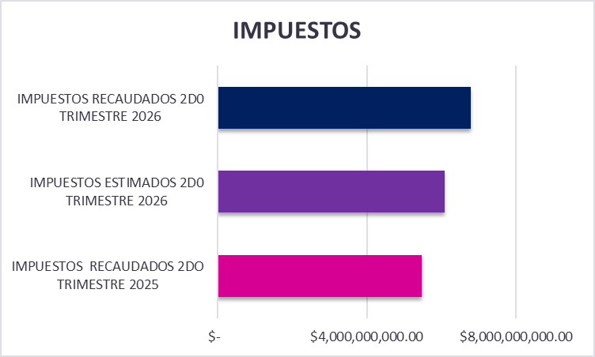

Derechos.
Los ingresos por derechos alcanzaron $6,792.7 millones de pesos, cifra superior en $417.7 millones de pesos a los $6,375.0 millones de pesos recaudados al segundo trimestre de 2025. La variación anual fue de 7 %.
El rubro también superó la estimación trimestral en $109.0 millones de pesos, con un cumplimiento de 101.6 %. Su comportamiento favorable complementó el crecimiento de los impuestos y contribuyó al fortalecimiento de los ingresos obtenidos directamente por el estado.

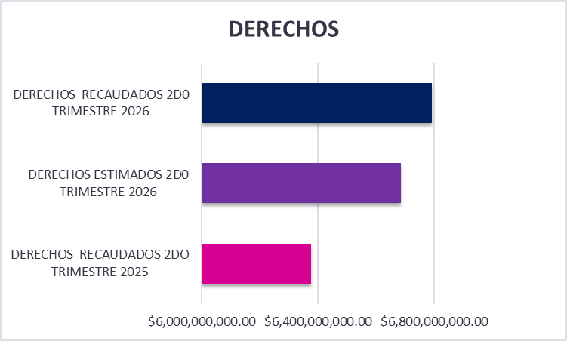

Productos.
Respecto de los ingresos obtenidos por concepto de productos, se recaudaron $119.5 millones de pesos.
Si bien este rubro mostró un comportamiento distinto al previsto, su participación contribuyó a diversificar las fuentes de financiamiento y a fortalecer la disponibilidad de recursos durante el periodo.
Los conceptos con mayor recaudación al segundo trimestre fueron los rendimientos y productos financieros de ingresos estatales, con $38.1 millones de pesos; Los rendimientos y productos financieros de participaciones federales, con $28.4 millones de pesos; y los productos que generan ingresos corrientes referentes a vivienda con $14.0 millones de pesos.
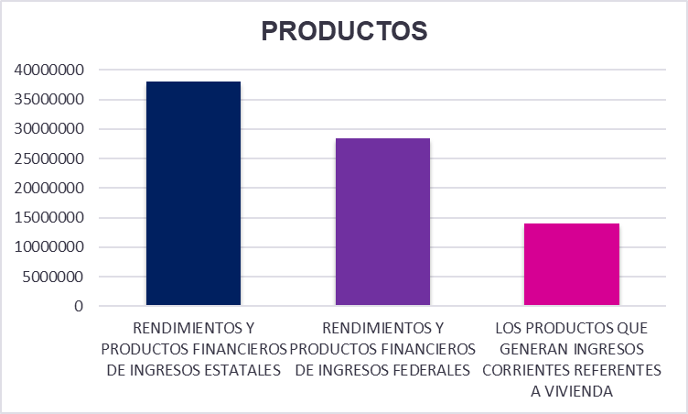

Aprovechamientos.
Por concepto de aprovechamientos, se recaudaron $2,408.1 millones de pesos.
Dentro de este rubro destacó la captación correspondiente a los remanentes del Fideicomiso de Certificados Bursátiles PEAJE, con 1,220.3 millones de pesos, constituyéndose como su principal fuente de ingresos. También sobresalieron otros aprovechamientos, con 502.2 millones de pesos; El mantenimiento y operación de carreteras de cuota, con 428.2 millones; Las multas no fiscales, con 110.6 millones; y los donativos, con 84.5 millones de pesos.

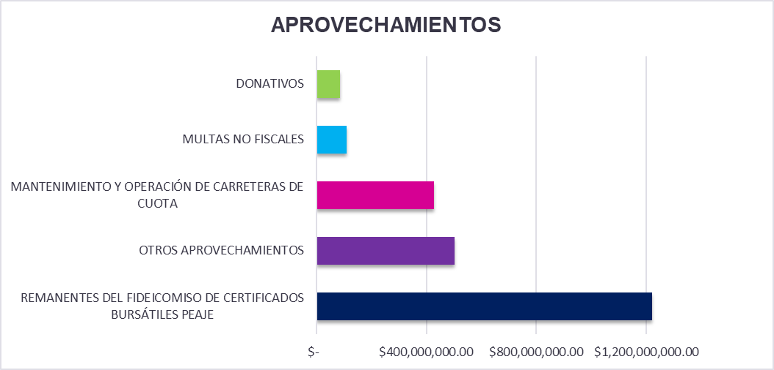

Participaciones.
La recaudación de las participaciones ascendió a $21,668.3 millones de pesos, lo que representó una disminución de $1,746.4 millones de pesos respecto a lo previsto para el periodo.
Este resultado se presentó en un contexto de ajustes en la distribución y ministración de los recursos provenientes de la Federación. Pese a esta situación, el Gobierno del Estado continúa fortaleciendo la administración responsable de los recursos disponibles y mantiene su enfoque en el cumplimiento de los compromisos presupuestados, procurando la continuidad de los programas, servicios públicos y obligaciones establecidas para el ejercicio fiscal.
Aportaciones.
Las aportaciones alcanzaron $16,394.5 millones de pesos, superando en $1,624.4 millones, los $14,770.1 millones de pesos registrados durante el mismo trimestre de 2025. La variación anual positiva fue de 11 %.
Asimismo, el monto recaudado fue superior en $635.8 millones de pesos a la estimación establecida para el trimestre, alcanzando un cumplimiento de 104 %.
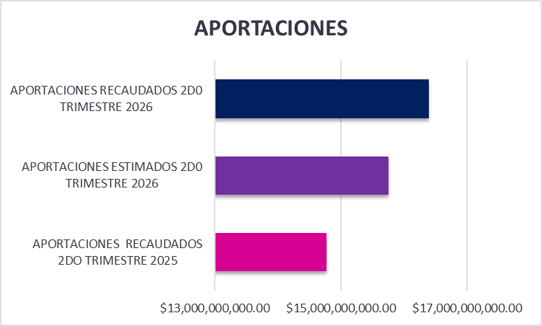

Convenios.
Los recursos provenientes de convenios ascendieron a $2,990.3 millones de pesos.
Dentro de este rubro, la mayor captación se concentró en los convenios relacionados con educación superior, con $1,500.9 millones de pesos. Le siguieron los recursos provenientes de la Secretaría de Educación Pública, por $411.3 millones de pesos, y de la Secretaría de Salud, con $395.4 millones de pesos.

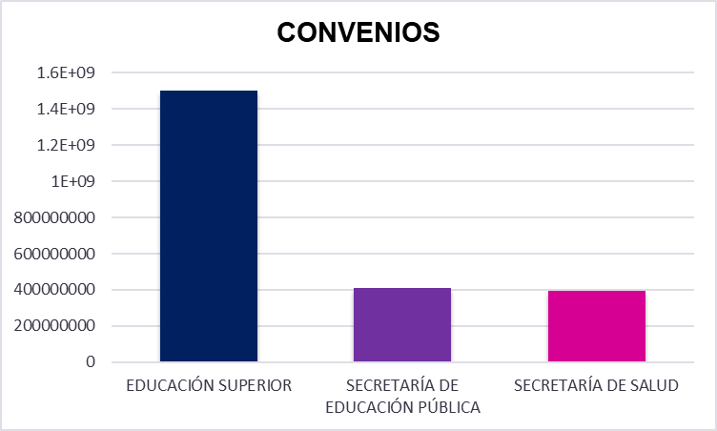

Incentivos de colaboración fiscal.
Los incentivos derivados de la colaboración fiscal ascendieron a $947.1 millones de pesos, complementando el desempeño de los ingresos estatales y contribuyendo a mantener la disponibilidad de recursos derivados de la coordinación y colaboración fiscal.

DESEMPEÑO DE LOS INGRESOS PROPIOS
Los ingresos propios recaudados mostraron un desempeño sólido y favorable, al alcanzar un cumplimiento de 100.6 % respecto de lo programado, reafirmando la importancia de la recaudación estatal y reflejando una evolución positiva en la capacidad del estado para generar recursos propios.
El cumplimiento de la meta fue impulsado principalmente por el comportamiento de los impuestos y derechos, rubros que mantuvieron una participación relevante dentro de la recaudación. Su desempeño permitió fortalecer la disponibilidad de recursos y contribuir al financiamiento de los programas, servicios y compromisos establecidos para el ejercicio fiscal.
Estos resultados también reflejan los esfuerzos realizados para facilitar el cumplimiento de las obligaciones fiscales, mejorar los mecanismos de recaudación y acercar los servicios a la ciudadanía. Entre las principales acciones orientadas al fortalecimiento de la administración tributaria destacan:
Ø Optimización y expansión de los medios digitales disponibles para realizar pagos.
Ø Incorporación de soluciones tecnológicas para mejorar los procesos de fiscalización y supervisión.
Ø Revisión, actualización y ordenamiento de los registros de contribuyentes.
Ø Agilización de trámites y fortalecimiento de la atención en materia fiscal.
Ø Diversificación de los canales de servicio y de las opciones para efectuar pagos.
Ø Mejora de los mecanismos de seguimiento y control del cumplimiento tributario.
El resultado obtenido durante el trimestre representa un avance importante en el fortalecimiento de los ingresos propios y contribuye a reducir gradualmente la dependencia de fuentes externas, al tiempo que brinda una mayor capacidad financiera para atender las prioridades y necesidades del estado.

VARIACIONES RELEVANTES DE LOS INGRESOS
Los ingresos estatales mostraron variaciones relevantes entre sus distintas fuentes de ingreso. En términos anuales, la recaudación total presentó un crecimiento de 3.4%.
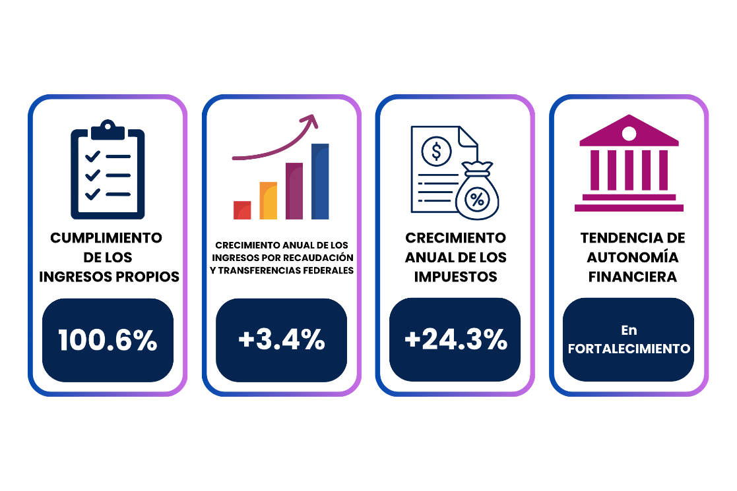

Entre los aspectos más destacados se encuentran:
Ø Mayor aportación de los ingresos propios recaudados, cuyo nivel de cumplimiento alcanzó 100.6 % de lo programado, fortaleciendo la capacidad del estado para generar recursos de manera directa.
Ø Desempeño favorable de los impuestos y derechos, rubros que superaron las previsiones del trimestre y mantuvieron una contribución importante dentro de la recaudación estatal.
Ø Crecimiento de las aportaciones, que complementó la disponibilidad de recursos destinados al financiamiento de programas y acciones específicas.
Ø Compensación entre las distintas fuentes de ingreso, ya que el crecimiento de la recaudación estatal y de las aportaciones permitió moderar el efecto de las variaciones observadas en participaciones y convenios.
Cabe destacar que la estructura de ingresos del Estado, cuenta con capacidad para absorber parcialmente las diferencias presentadas en los componentes de recursos de origen federal. El fortalecimiento de las fuentes propias permitió mantener la recaudación total por encima de la obtenida durante el mismo trimestre del año anterior.
Los resultados observados muestran avances en la diversificación de los ingresos y en la eficiencia de la gestión recaudatoria. Asimismo, brindan una base para continuar consolidando los recursos de carácter permanente, mantener una planeación financiera prudente y respaldar el cumplimiento de los compromisos presupuestarios del estado.

ESTRATEGIA DE FORTALECIMIENTO DE LOS INGRESOS
La política hacendaria estatal mantiene una orientación dirigida a consolidar la recaudación propia, modernizar los procesos fiscales y facilitar el cumplimiento de las obligaciones de los contribuyentes.
Las acciones planteadas buscan dar continuidad a los resultados alcanzados, ampliar la capacidad financiera del estado y fortalecer fuentes de ingreso estables que permitan respaldar los programas, servicios y compromisos presupuestarios.
Objetivos:
Ø Mantener un crecimiento sostenido de los ingresos propios.
Ø Fortalecer la eficiencia administrativa y operativa del sistema recaudatorio.
Ø Facilitar el cumplimiento oportuno de las obligaciones fiscales.
Ø Ampliar el uso de medios electrónicos para la realización de trámites y pagos.
Ø Promover una cultura contributiva basada en la confianza, la accesibilidad y la corresponsabilidad.
Estrategias:
Ø Optimizar las plataformas digitales y ampliar las alternativas disponibles para efectuar pagos.
Ø Incorporar herramientas tecnológicas y esquemas de análisis de información para mejorar la supervisión fiscal.
Ø Actualizar los padrones de contribuyentes y fortalecer el intercambio de información entre dependencias.
Ø Simplificar trámites y reducir los tiempos de atención en los servicios fiscales.
Ø Aplicar programas de regularización e incentivos dirigidos a promover el cumplimiento oportuno.
Ø Mejorar los mecanismos de seguimiento de adeudos y obligaciones pendientes.
Ø Realizar evaluaciones periódicas del comportamiento de la recaudación para detectar áreas de oportunidad y atender posibles variaciones.
Metas:
Ø Mantener el cumplimiento de los ingresos propios por encima de lo programado.
Ø Incrementar la recaudación respecto de los periodos anteriores mediante fuentes de carácter permanente.
Ø Lograr que al menos 60 % de los ingresos propios se recaude mediante medios electrónicos.
Ø Reducir los tiempos de atención y facilitar la conclusión de trámites fiscales.
Ø Ampliar la base de contribuyentes y disminuir los niveles de rezago en el cumplimiento de obligaciones.
POSTURA FISCAL EN MATERIA DE INGRESOS
El comportamiento de los ingresos al segundo trimestre del ejercicio fiscal 2026 permite identificar una postura fiscal responsable, orientada al fortalecimiento de la recaudación propia y al uso prudente de los recursos disponibles. Si bien, algunos ingresos de origen federal presentaron variaciones respecto de lo previsto, la recaudación total se mantuvo por encima de la registrada en el mismo periodo de 2025.
El desempeño de los ingresos propios constituyó uno de los principales elementos de fortaleza financiera. Su cumplimiento superior a lo programado, refleja avances en la eficiencia recaudatoria, la modernización de los procesos administrativos y la ampliación de los mecanismos que facilitan el cumplimiento de las obligaciones fiscales.
Asimismo, el crecimiento de las fuentes estatales permitió compensar parcialmente las diferencias observadas en participaciones y otros recursos federalizados. Ante este entorno, el Estado mantiene una administración ordenada de los ingresos y continúa orientando los recursos disponibles al cumplimiento de los compromisos presupuestarios, la continuidad de los servicios públicos y la ejecución de los programas prioritarios.
Estos resultados muestran una estructura financiera con mayor capacidad de respuesta y una tendencia favorable en la generación directa de recursos. La postura fiscal se mantiene enfocada en consolidar los ingresos propios, conservar estimaciones prudentes sobre los recursos federales y fortalecer la estabilidad de las finanzas públicas en el mediano y largo plazo.

EVOLUCIÓN DE LOS INGRESOS PRESUPUESTARIOS
AL SEGUNDO TRIMESTRE 2026
Durante el periodo de enero a junio del ejercicio fiscal 2026, los ingresos presupuestarios alcanzaron un total de $65,104.1 millones de pesos, integrados por los recursos obtenidos a través de las distintas fuentes de financiamiento del Estado. Este nivel de captación refleja el comportamiento de los ingresos propios y de los recursos de origen federal durante el periodo.

En términos de su composición, los ingresos se integraron por diversas fuentes, donde las participaciones federales representaron el 33% del total, los ingresos propios un 26%, las aportaciones federales el 25%, los ingresos por financiamiento el 11% y los convenios federales el 5%.

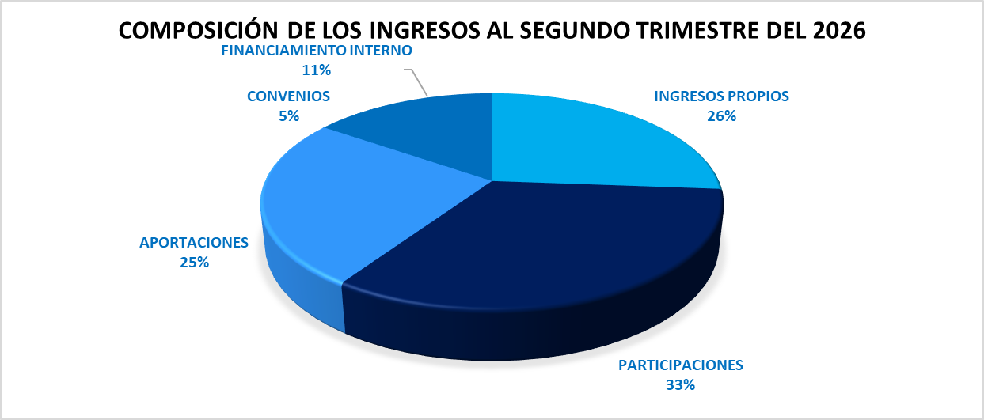

En este contexto, los ingresos propios ascendieron a $17,050.9 millones de pesos, superando en $95.8 millones de pesos, los $16,955.1 millones de pesos estimados. Lo anterior representó un cumplimiento de 100.6%, es decir, una captación 0.6% superior a la programada.

Los impuestos estatales registraron una recaudación de $6,783.5 millones de pesos. El principal componente fue el Impuesto sobre Nóminas, con $5,009.4 millones de pesos. Asimismo, destacaron las contribuciones adicionales.
Por su parte, los derechos estatales generaron ingresos por $6,792.7 millones de pesos. Entre los conceptos de mayor recaudación se encuentra el Derecho Vehicular, que aportó $2,567.8 millones de pesos. En conjunto, impuestos y derechos representaron una parte sustancial de la captación de ingresos propios.
Los productos aportaron $119.5 millones de pesos, mientras que los aprovechamientos registraron una recaudación de $2,408.1 millones de pesos y los incentivos de colaboración fiscal recaudaron $947.1 millones de pesos.

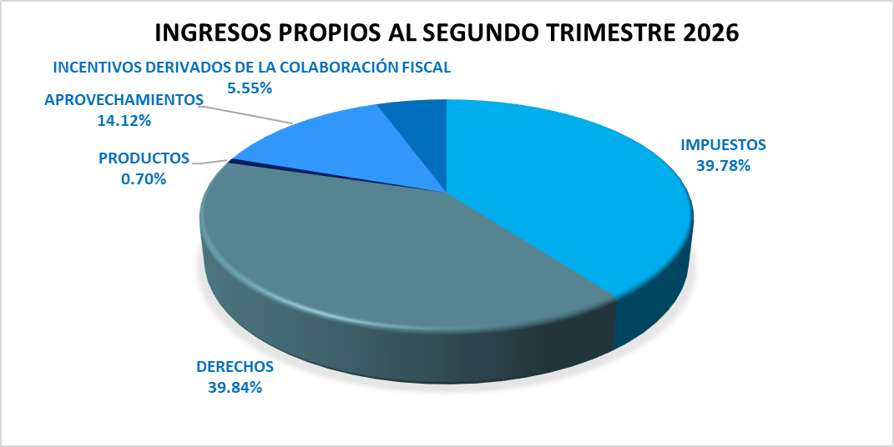

En cuanto a las demás fuentes de ingreso, las participaciones federales regitraron ingresos por $21,668.3 millones de pesos observando una disminución del 7.5%; Las aportaciones federales registraron ingresos por $16,394.5 millones de pesos, superando en $635.8 millones de pesos los $15,758.7 millones de pesos previstos para el periodo, equivalente a un incremento de aproximadamente 4% respecto a lo estimado.
Los convenios federales generaron ingresos por $2,990.3 millones de pesos presentado una caída del 6.4%, mientras que los recursos provenientes de financiamiento interno ascendieron a $7,000.1 millones de pesos, al segundo trimestre del ejercicio fiscal 2026.

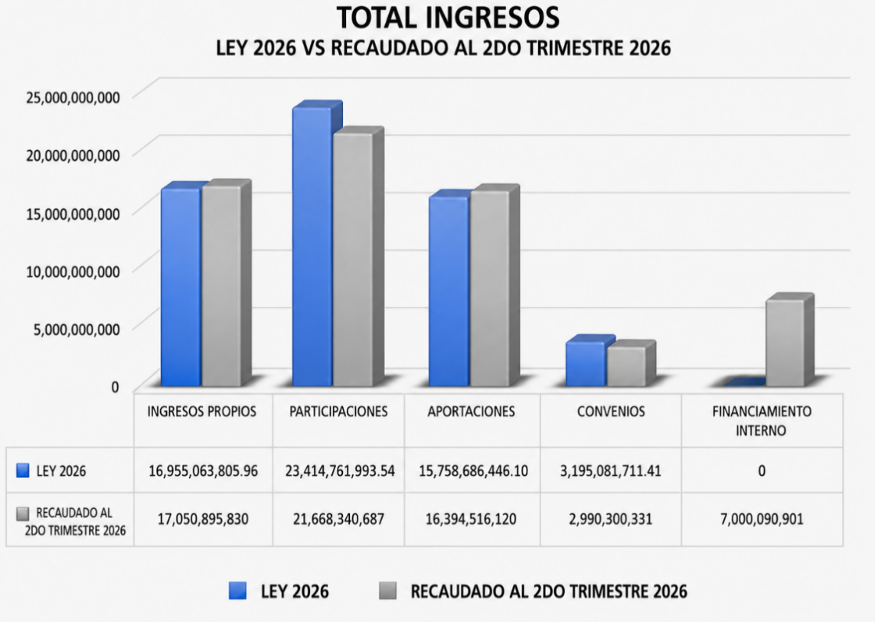

Gastos Presupuestarios

El registro de los gastos presupuestarios que emite El Gobierno del Estado de Chihuahua, se apega a lo establecido en la Ley de Contabilidad Gubernamental, Lineamientos emitidos por el Consejo Nacional de Armonización Contable y demás disposiciones que establecen las diversas instancias que tienen injerencia en esta materia.
Estos informes expresan las transacciones y operaciones económicas realizadas por las diferentes Entes Públicos, bajo los criterios de objetividad, equidad, austeridad, racionalidad, trasparencia y rendición de cuentas.
Dicha información se presenta de la siguiente manera:

1.- Información Presupuestal
2.- Información Programática
3.- Información de Disciplina Financiera
4.- Otra Información Presupuestaria

Estabilidad Presupuestaria

El gasto público está encauzado en un escenario de estricta austeridad, a través de la implementación de las medidas tendientes a fomentar la optimización en la aplicación de los recursos.
Con estas medidas se garantizarán las finanzas públicas sanas, logrando de esta manera un gasto ordenado, en donde se le da especial atención a los que menos tienen, alcanzando un desarrollo integral, independientemente de las condiciones económicas.

Prioridades de Gasto

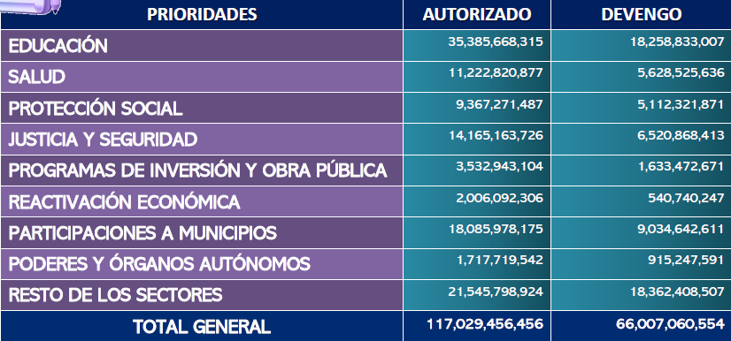

Clasificación por Objeto del Gasto

Permite identificar con claridad y transparencia los bienes y servicios que se adquieren, las transferencias que se realizan y las aplicaciones previstas en el presupuesto, facilita el ejercicio del control interno y externo de las transacciones de los entes públicos, promueve el desarrollo y aplicación de los sistemas de programación y gestión del gasto público.
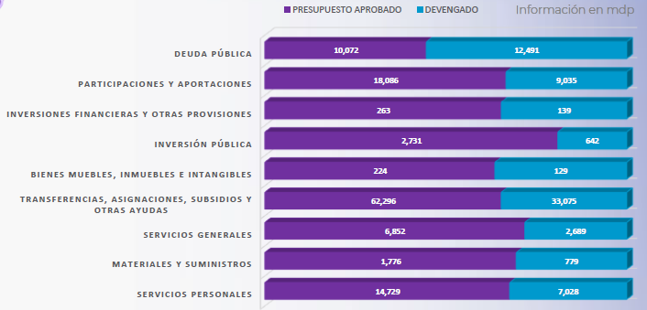

Clasificación por Eje Rector

El Plan Estatal de Desarrollo es el instrumento legal que describe el rumbo en que sociedad y gobierno coordinarán esfuerzos, recursos, voluntad e inteligencia para construir y garantizar el bienestar y las oportunidades para todas y todos sus habitantes.

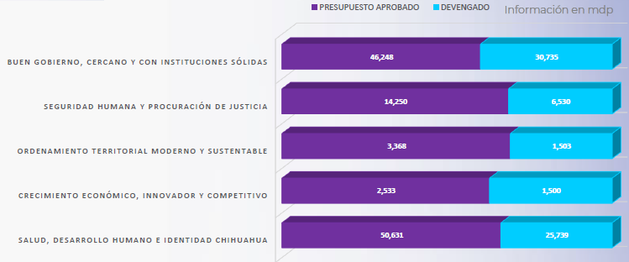

3. Organización y Objeto Social
En conformidad a la Constitución Política del Estado de Chihuahua en sus artículos que se transcriben a continuación:

ARTÍCULO 4°. En el Estado de Chihuahua, toda persona gozará de los derechos reconocidos en la Constitución Federal, los Tratados Internacionales en materia de derechos humanos, celebrados por el Estado Mexicano y en esta Constitución. Queda prohibida toda discriminación y cualquier tipo de violencia, por acción u omisión, motivada por origen étnico o nacional, el género, la edad, las discapacidades, la condición social, las condiciones de salud, la religión, las opiniones, las preferencias sexuales, el estado civil o cualquier otra que atente contra la dignidad humana y tenga por objeto anular o menoscabar los derechos y libertades de las personas.
Toda persona tiene derecho al acceso, disposición y saneamiento de agua para consumo personal y doméstico en forma suficiente, salubre, aceptable y asequible. El Estado garantizará este derecho y la ley definirá las bases, apoyos y modalidades para el acceso y uso equitativo y sustentable de los recursos hídricos, estableciendo la participación de los municipios, así como la participación de la ciudadanía para la consecución de dichos fines.
Todas las mujeres en el Estado tienen derecho a una protección y atención efectiva contra todo tipo de violencia. El incumplimiento de este derecho será sancionado por la Ley.
Todos los habitantes del Estado tienen derecho a acceder en igualdad de oportunidades a los beneficios del desarrollo social. Corresponde a los poderes públicos promover las condiciones para que la libertad y la igualdad de la persona y de los grupos en que se integra, sean reales y efectivas; y remover los obstáculos que impidan o dificulten su plenitud. Es derecho de todo habitante del Estado de Chihuahua, el aprovechamiento de las fuentes renovables de energía solar, eólica y cualquier otro tipo de energía proveniente de sustancias orgánicas, para la generación de energía para el autoabastecimiento en los términos que establezca la ley en la materia.
ARTICULO 30. El Estado adopta para su régimen interior la forma de gobierno republicano, representativo, democrático, laico y popular, teniendo como base de su división territorial y de su organización política y administrativa el municipio libre.
ARTICULO 31. El Poder Público del Estado se divide para su ejercicio en Legislativo, Ejecutivo y Judicial, y se deposita: I. El Legislativo, en una Asamblea que se denominará "Congreso del Estado". II. El Ejecutivo, en un funcionario que se denominará "Gobernador del Estado". III. El Judicial, en un "Tribunal Superior de Justicia" y en los jueces de primera instancia y menores.
ARTICULO 143. Todo habitante del Estado en edad escolar, tiene derecho a recibir la educación preescolar, primaria, secundaria y media superior, las cuales tendrán el carácter de obligatorias y se impartirán gratuitamente en los planteles Oficiales, de acuerdo con la ley de la materia.
ARTICULO 155. Todos los habitantes del Estado tienen derecho a la protección de la salud. La salud pública estatal estará a cargo del Ejecutivo, por conducto de la dependencia que determine su ley orgánica.
ARTICULO 161. La Hacienda Pública del Estado se formará de los bienes que pertenezcan al mismo, del producto de las contribuciones o participaciones legales, de las multas que deban ingresar al Erario del Estado y del producto de las demás penas pecuniarias que se impongan conforme a la ley y de las herencias que se dejen o por ley correspondan al tesoro público, y de los legados y donaciones que se le hagan.
ARTICULO 163. El año fiscal para el Estado y los Municipios se contará del primero de enero al 31 de diciembre de cada año.

Ejercicio fiscal
Del 1° de enero al 31 de diciembre de 2026.

Régimen jurídico
Gobierno del Estado de Chihuahua. Persona Moral sin fines de lucro.

Consideraciones fiscales
De conformidad con el artículo 86 de la Ley del Impuesto Sobre la Renta, el Estado únicamente tiene la obligación de retener y enterar el Impuesto y exigir la documentación que reúna los requisitos fiscales cuando hagan pagos a terceros y estén obligados a ello en los términos de la Ley.

Entorno legal y administración de las finanzas públicas
Entorno legal – De conformidad con lo dispuesto por la Constitución Política de los Estados Unidos Mexicanos en su Artículo 40, el pueblo mexicano se constituye en una República representativa, democrática, compuesta de estados libres y soberanos en lo relativo a su régimen interior, pero unidos en una Federación. La organización, estructura y funciones del Poder Ejecutivo del Gobierno del Estado de Chihuahua ("Poder Ejecutivo") están reguladas por: la Constitución Política de los Estados Unidos Mexicanos, la Constitución Política del Estado de Chihuahua, la Ley Orgánica del Poder Ejecutivo del Estado, Ley de Planeación para el Estado de Chihuahua, el Plan Estatal de Desarrollo por el periodo 2022-2027, los reglamentos de las Secretarías y Coordinaciones, reglamentos y decretos específicos de la administración centralizada y paraestatal, y que tiene por objeto principal promover la justicia social de la ciudadanía y el Gobierno.
Para el desarrollo de sus funciones del ejercicio presupuestal del 1 de enero al 31 de diciembre de 2026, el Gobierno del Estado de Chihuahua obtuvo los recursos económicos previstos en las Leyes de Ingresos y el Presupuesto de Egresos del Estado de Chihuahua para el ejercicio de 2026, aprobados mediante Decreto número LXVIII/APLIE/0459/2025 I P.O. y LXVIII/APPEE/0463/2025 I P.O., respectivamente, por la LXVII Legislatura del Estado Libre y Soberano de Chihuahua.
4. Bases de Preparación de los Estados Financieros
Los estados financieros fueron preparados de conformidad con las disposiciones en materia de información financiera que se encuentran establecidas en la Ley General de Contabilidad Gubernamental (LGCG), Postulados Básicos de Contabilidad Gubernamental (PBCG), y demás elementos técnicos y normativos emitidos por el Consejo Nacional de Armonización Contable "CONAC".
Entidad Jurídica – El 24 de septiembre de 2014 el Consejo Nacional de Armonización Contable ("CONAC") emitió las Normas en materia de consolidación de la información financiera que son obligatorias para los entes públicos. Los estados financieros adjuntos han sido preparados para cumplir con las disposiciones legales que requieren la presentación de la Cuenta Pública del Poder Ejecutivo del Estado de Chihuahua. La Secretaría de Hacienda del Gobierno del Estado de Chihuahua presenta por separado los estados financieros consolidados para dar cumplimiento a las Normas en materia de consolidación de Estados Financieros emitidas por el Consejo Nacional de Armonización Contable vigentes.

a. Armonización contable gubernamental – A partir del 1 de enero de 2009 entró en vigor la Ley General de Contabilidad Gubernamental ("LGCG"), la cual establece las bases de registro contable y presupuestal, así como, de informes que deberá de integrar la cuenta pública que presenten las entidades que administren recursos públicos. Desde la publicación de la LGCG y hasta la fecha, se han emitido diversos documentos de aplicación de la contabilidad gubernamental los cuales complementan las disposiciones contenidas en dicha Ley. De acuerdo con lo previsto en el artículo 79 fracción primera, tercer párrafo de la Constitución Política de los Estados Unidos Mexicanos, es obligación del Gobierno del Estado llevar el control y registro contable, patrimonial y presupuestario de los recursos públicos que le son transferidos y asignados, de acuerdo con los criterios que establezca la Ley. De conformidad con el Acuerdo de Interpretación y el "Acuerdo por el que se determina la norma de información financiera para precisar los alcances del Acuerdo 1 aprobado por el Consejo de Armonización Contable (CONAC), en reunión del 3 de mayo de 2013 y publicado en el Diario Oficial de la Federación el 16 de mayo de 2013, sobre las Obligaciones establecidas en los Artículos Transitorios de la Ley General de Contabilidad Gubernamental, a partir del 1 de enero de 2012, el Gobierno el Estado ha adoptado los lineamientos que se derivan de la LGCG, de conformidad con lo establecido en el Acuerdo de Interpretación sobre las Obligaciones Establecidas en los Artículos Transitorios de la LGCG para la emisión de los estados financieros (contables).

El marco conceptual y los postulados básicos de contabilidad gubernamental aprobados durante 2009 entraron en vigor el 30 de abril de 2010, con la finalidad de que los entes públicos establezcan un proceso ordenado de adecuación en su organización interna, así como de capacitación sobre las características del sistema de contabilidad que les permita cumplir con el sistema de contabilidad establecido en la LGCG.

El Gobierno del Estado de Chihuahua, a partir del 1 de enero de 2012, elabora sus registros contables con base acumulativa y en apego al marco conceptual de contabilidad gubernamental, postulados básicos, normas y metodologías que establecen los momentos contables, plan de cuentas, clasificadores y manuales de contabilidad armonizados con la LGCG. Asimismo, a partir de la fecha señalada emite información contable, presupuestaria y programática sobre la base técnica prevista en los documentos técnicos contables referidos.
Adicionalmente, se emite información periódica trimestral conforme a lo dispuesto en el artículo 51 de la LGCG.

b. Postulados básicos - El Gobierno del Estado de Chihuahua tiene la obligación de apegarse en la preparación de sus estados financieros de acuerdo a los postulados básicos emitidos por el CONAC.

c. Estados financieros básicos - Conforme a las políticas de información financiera establecidas por la LGCG, se presentan como estados financieros básicos, el Estado de Situación Financiera, Estado de Actividades, Estado de Variaciones en la Hacienda Pública / Patrimonio, Estado Analítico del Activo, Estado Analítico de la Deuda y Otros Pasivos, Estado de Flujos de Efectivo y Estado de Cambios en la Situación Financiera.

d. Valuación de los estados financieros - Para la integración de los estados financieros se utiliza el costo histórico en las operaciones del ejercicio.

e. Unidad monetaria de los estados financieros - Los estados financieros y notas al 30 de Junio de 2026 Y 2025 y por los años que terminaron en esas fechas incluyen saldos y transacciones en pesos de diferente poder adquisitivo.

5. Políticas de Contabilidad Significativas
Los estados financieros adjuntos, están preparados conforme a las bases específicas de contabilización de la LGCG.

a. Efectivo y equivalentes de efectivo – Consisten principalmente en depósitos bancarios en cuentas de cheques e inversiones en valores a corto plazo, de gran liquidez, fácilmente convertibles en efectivo y sujetos a riesgos poco significativos de cambios en valor. El efectivo se presenta a su valor nominal y los equivalentes a su valor razonable; las fluctuaciones en su valor, en los casos de fondos específicos que es un efectivo restringido, se reconocen en una cuenta pasivo hasta que se obtiene la autorización de las autoridades correspondientes para disponer de dichos recursos.

b. Derechos a recibir efectivo o equivalentes de efectivo – Contemplan los subsidios de ejercicios anteriores e, inclusive, los del propio ejercicio, correspondientes a aportaciones, convenios o ministraciones estatales y federales.

c. Estimaciones por pérdida o deterioro de activos circulantes - La estimación por el deterioro en el valor de realización y las cuentas de dudosa recuperación o comprobación, se cargan directamente a las actividades del ejercicio en que resulten con probabilidad de incobrables.

d. Derechos a recibir bienes o servicios - Representa los anticipos entregados previó a la recepción parcial o total de bienes o prestación de servicios, que serán exigibles en un plazo menor o igual a doce meses.

e. Bienes inmuebles, infraestructura, construcciones en proceso y bienes muebles – Se registran de la forma siguiente:

1. Los inmuebles, mobiliario y equipo adquiridos se registran al costo de adquisición o construcción y las que se reciben como donativos se registran al valor consignado en la escritura y hasta que se registra la escritura pública, incrementando el patrimonio por el mismo importe. Los gastos de mantenimiento y conservación se cargan a los egresos del ejercicio en que se erogan.

Los inmuebles que se construyen por el propio Gobierno del Estado de Chihuahua o las adiciones o mejoras a los mismos, se registran al costo de construcción incurrido.

Los inmuebles que dona el Gobierno del Estado a otras entidades se registran hasta que se elabora la escritura pública, independientemente de que ya exista decreto de donación expedido por el H. Congreso del Estado de Chihuahua

Los bienes muebles se encuentran identificados y valuados en contabilidad y su depreciación se calcula conforme al método de línea recta con base en la vida útil remanente.
2. De conformidad con el documento publicado el 11 de diciembre de 2023, respecto a las Reglas de Registro y Valuación de Patrimonio, se tiene la obligación de conciliar el inventario de bienes inmuebles y muebles con los registros contables y reconocer su depreciación. El Gobierno del Estado de Chihuahua reconoció la depreciación acumulada de los Bienes Muebles y se encuentra en proceso de integrar los bienes inmuebles para poder obtener los dictámenes técnicos sobre las vidas útiles estimadas de los bienes para su respectiva autorización, por lo que la depreciación de los bienes inmuebles no ha sido reconocida.

3. Los inmuebles, mobiliario y equipo adquiridos, así como los provenientes de donaciones por convenios patrocinados se registran al costo de adquisición. En el caso de donaciones de terrenos, éstos se incorporan o se dan de baja, según sea el caso de la Hacienda Pública conforme a los valores determinados en la escritura pública o por peritos independientes.

f. Inversiones financieras a largo plazo – Las inversiones se presentan al valor nominal de las aportaciones realizadas, más el método de participación correspondiente al generado en el ejercicio.

g. Provisiones a corto plazo – Se reconocen cuando se tiene una obligación presente (legal o asumida) como resultado de un evento pasado, que probablemente genere una salida de recursos económicos y que pueda ser estimada razonablemente.

h. Reconocimiento de ingresos – Se reconocen cuando se recibe o se tiene el derecho al cobro de acuerdo a los lineamientos emitidos por el CONAC.

Ingresos propios – Los impuestos, derechos, productos, aprovechamientos, y contribuciones extraordinarias, en la forma que lo determina el Código Fiscal del Estado de Chihuahua.

Participaciones e incentivos en ingresos fiscales federales – El Fondo General de Participaciones, de Fomento Municipal, Impuesto Sobre Tenencia o Uso de Vehículos, Incentivos por actos de fiscalización, Impuesto Especial Sobre Producción y Servicios, Impuesto Especial Sobre Producción y Servicios Gasolina y Diésel e Impuestos Sobre Automóviles Nuevos, derivadas de la aplicación del Capítulo I de la Ley de Coordinación Fiscal, y de los convenios de adhesión al Sistema Nacional de Coordinación Fiscal y de colaboración administrativa en materia fiscal federal celebrados por el Gobierno del Estado de Chihuahua, con la Secretaría de Hacienda y Crédito Público del Gobierno Federal.

El Gobierno del Estado, aporta a su vez a los municipios el 20% del Fondo General de Participaciones, del Impuesto Especial Sobre Producción y Servicios, del Impuesto Sobre Tenencia o Uso de Vehículos, del Impuesto Sobre Automóviles Nuevos e impuestos obtenidos por el Estado, y el 100% del Fondo de Fomento Municipal.

Aportaciones federales - De conformidad con el capítulo V de la Ley de Coordinación Fiscal, la Federación transfiere de manera mensual al Estado, fondos de aportaciones federales, condicionando su gasto a la consecución y cumplimiento de los objetivos que para cada tipo de aportación establece dicha Ley. Los fondos transferidos son: Fondo de Aportaciones para la Educación Básica y Normal, Fondo de Aportaciones para los Servicios de Salud, Fondo de Aportaciones para la Infraestructura Social (Estatal y Municipal), Fondo de Aportaciones para el Fortalecimiento de los Municipios y el D.F., Fondo de Aportaciones Múltiples, Fondo de Aportaciones para la Educación Tecnológica y de Adultos, Fondo de Aportaciones para la Seguridad Pública de los Estados y el Distrito Federal y Fondo de Aportaciones para el Fortalecimiento de las Entidades Federativas. Estas aportaciones son administradas por el Gobierno del Estado de Chihuahua.

El Fondo de Aportaciones para la Educación Básica y Normal, Fondo de Aportaciones para los Servicios de Salud, y Fondo de Aportaciones para la Educación Tecnológica y de Adultos son ejercidos directamente por los Organismos Públicos Descentralizados correspondientes; el Fondo de Aportaciones para la Infraestructura Social Municipal y el Fondo para el Fortalecimiento de los Municipios y el Distrito Federal son ejercidos por los 67 municipios del Estado. El Fondo de Aportaciones para la Infraestructura Social Estatal, Fondo de Aportaciones Múltiples, Fondo de Aportaciones para la Seguridad Pública de los Estados y el Distrito Federal, y Fondo para el Fortalecimiento de las Entidades Federativas son ejercidos por el Gobierno del Estado de Chihuahua.

Transferencias federales – Los recibidos para apoyo financiero y programas específicos recibidos de parte del Gobierno Federal.

Ingresos derivados de endeudamiento – Los obtenidos por créditos, empréstitos y obligaciones a cargo del Estado aprobados por el Congreso del Estado de Chihuahua.

i. Hacienda Pública- Se incrementa (disminuye) entre otros, con el ahorro o desahorro neto del ejercicio y adicionales por los bienes muebles e inmuebles entregados o recibidos como donación, resultado de ejercicios anteriores, revaluos y reclasificaciones de resultados de ejercicios anteriores.

j. Uso de estimaciones- La preparación de los estados financieros, de conformidad con las políticas contables, incluye únicamente la aplicación de la estimación sobre cuentas incobrables basándose en las circunstancias que pudiesen afectar los montos reportados. Los montos reales, en consecuencia, pudieran diferir de estas estimaciones y las estimaciones de las vidas útiles de los bienes muebles, las cuales fueron determinadas conforme al documento emitido por el CONAC denominado "Parámetros de Estimación de Vida útil".
k. Egresos - La contabilización de las transacciones del gasto se hará conforme a la fecha de su realización independientemente de la de su pago.
l. Valuación del Patrimonio- A partir del 1° de enero de 2025 entró en vigor el nuevo documento de valuación del patrimonio denominado "Reglas de Registro y Valuación del Patrimonio" publicado el 11 de diciembre de 2023 en el Diario Oficial de la Federación, con una reforma publicada el 4 de julio de 2024 en el mismo diario. La administración de la Secretaría de Hacienda ha aplicado los cambios en la información financiera que prepara conforme a la LGCG y que han tenido efectos en el registro y valuación de las transacciones económicas que llevo a cabo esta Secretaría y de las revelaciones sobre el cambio en la aplicación de este documento.

6. Posición en Moneda Extranjera y Protección por Riesgo Cambiario

7. Reporte Analítico del Activo
Tabla de depreciación y tipo de bien | Años de Vida útil | Depreciación
Mueble de oficina y estantería | 10 | 10%
Herramientas y máquinas herramienta | 10 | 10%
Equipo de cómputo y de tecnologías de la información | 3 | 33.30%
Otros mobiliarios y equipos de administración | 10 | 10%
Equipos y aparatos audiovisuales | 3 | 33.30%
Aparatos deportivos | 5 | 20%
Cámaras fotográficas y de video | 3 | 33.30%
Otro mobiliario y equipo educacional y recreativo | 5 | 20%
Equipo médico y de laboratorio | 5 | 20%
Instrumental médico y de laboratorio | 5 | 20%
Automóviles y equipo de trasporte | 5 | 20%
Carrocerías y remolques | 5 | 20%
Equipo aeroespacial | 5 | 20%
Otros equipos de transporte | 5 | 20%
Maquinaria y equipo agropecuario | 10 | 10%
Maquinaria y equipo industrial | 10 | 10%
Maquinaria y equipo de construcción | 10 | 10%
Sistemas de aire acondicionado, calefacción y refrigeración | 10 | 10%
Equipo de comunicación y telecomunicación | 10 | 10%
Equipos de generación eléctrica, aparatos y accesorios eléctricos | 10 | 10%
Mueble excepto de oficina y estantería | 10 | 10%

8. Fideicomisos, Mandatos y Análogos

9. Reporte de la Recaudación

10. Información sobre la Deuda y el Reporte Analítico de la Deuda
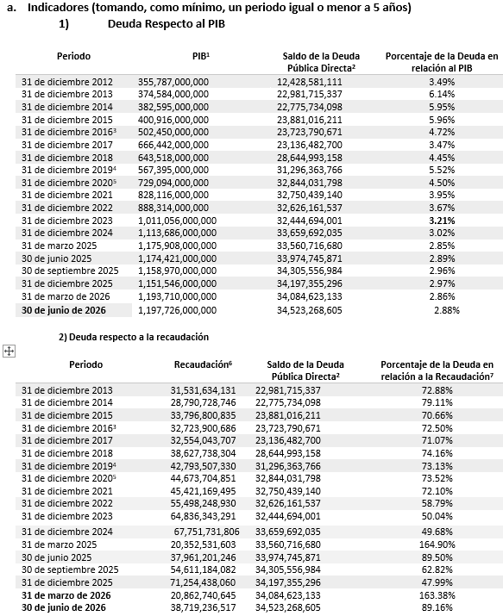

[1] Información del PIB Estatal, precios corrientes, obtenidos del Prontuario Estadístico de marzo 2026de la Secretaria de Innovación y Desarrollo Económico.
[2] Únicamente se considera la Deuda Directa contratada con instituciones financieras de crédito a largo plazo.
[3] El incremento de la deuda a diciembre del 2018 se debe a una reclasificación principalmente por sugerencia de la ASF en relación al Crédito contratado en el 2016 de $6,000 mdp el cual era considerado Deuda Contingente por lo que actualmente se reclasifico a Deuda Directa. Sin considerar esta reclasificación, el monto sería de $22,850,803,557.00, un porcentaje de la deuda en relación al PIB del 3.55%.
[4] El incremento a diciembre del 2019 se debe a una reclasificación por el refinanciamiento de la deuda en relación a las Emisiones Bursátiles de ISN el cual era considerado Deuda Contingente, así mismo, se refinancio el valor nominal correspondiente a los Bonos Cupón Cero contratados con Banobras, el cual anteriormente se consideraba el resultado de la disminución del valor nominal menos el valor de mercado de dichos bonos, lo que genera una diferencia contable registrada en relación al saldo con respecto al valor nominal.
[5] El incremento del 2019-2020 se debe a una reclasificación por el refinanciamiento de la deuda en relación a las Emisiones Bursátiles de Peaje, dentro del Fideicomiso F-80672, correspondiente a las emisiones con clave CHIHCB13 y CHIHCB13-2, el cual era considerado Deuda Contingente y pasó a deuda directa.
[6] La recaudación corresponde a los ingresos propios, sin embargo, de acuerdo a la Ley de Disciplina Financiera de las Entidades Federativas y los Municipios conforme al Reglamento del Sistema de Alertas considera los Ingresos de Libre Disposición.
[7] El saldo de la deuda para los periodos anteriores al ejercicio fiscal 2019, debe de actualizarse e incorporar el saldo de las emisiones bursátiles de peaje, emisiones bursátiles del ISN y el saldo conforme al valor de mercado de los Bonos cupón cero, esto para poder hacer un análisis comparativo de la deuda y la recaudación. En este sentido la deuda para los periodos del 2016,2017 y 2018 corresponden a $34,229,252,479 , $33,611,101,387 y $32,844,031,798. Por lo que el porcentaje de la deuda con relaciona a la recaudación seria: 104.60%, 103.25% y 85.17% correspondientemente, por lo que se ha visto un decremento en la deuda del Estado adicional al incremento a la recaudación.

Valor Gubernamental o Instrumento Financiero
Perfil de la Deuda Pública Estatal actualizada a la fecha de 30 de junio de 2026

11. Calificaciones Otorgadas

Actualmente, el Estado de Chihuahua mantiene contratadas a las agencias calificadoras HR Ratings y Fitch Ratings para la evaluación de su calidad crediticia. Durante el presente trimestre no se registraron modificaciones en las calificaciones crediticias ni en las perspectivas otorgadas por ambas agencias, por lo que permanecen vigentes las evaluaciones emitidas previamente.

Las Agencias Calificadoras son empresas de prestigio internacional que aplican técnicas especializadas para medir la calidad crediticia de entes públicos y privados, a través de la implementación de diferentes metodologías, estas empresas pueden emitir una opinión tanto en transacciones en el sistema financiero como en la bolsa de valores. Esta opinión sirve para que tanto los acreedores, dueños de empresas, inversionistas, especialistas del sistema financiero y público en general, tengan certeza y seguridad que las diferentes operaciones financieras que se realizan en nuestro país; están apegadas a derecho y tienen viabilidad financiera.
Las calificaciones crediticias son opiniones sobre el riesgo crediticio y les sirve a los acreedores para evaluar la solvencia crediticia de los posibles deudores y para saber cómo se desenvuelven con el pago de sus deudas. Los acreedores se basan en estas calificaciones para determinar si está calificado para obtener un crédito, las tasas de interés que cobrarán y el límite de crédito que fijarán.
12. Proceso de Mejora

13. Información por Segmentos

14. Eventos Posteriores al Cierre
El presente informe trimestral que se reporta, presenta saldos contables y presupuestarios al 30 de Junio de 2026, al momento no se conocen eventos posteriores al cierre.
15. Partes Relacionadas
No se tienen partes relacionadas que pudieran ejercer influencia significativa sobre la toma de decisiones financieras y operativas.
16. Responsabilidad Sobre la Presentación Razonable de la Información Contable
La Información Contable está firmada en cada página de la misma y se incluye al final la siguiente leyenda: " Bajo protesta de decir verdad declaramos que los Estados Financieros y sus notas, son razonablemente correctos y son responsabilidad del emisor".

Bajo protesta de decir verdad declaramos que los Estados Financieros y sus notas, son razonablemente correctos y son responsabilidad del emisor.

MARTINEZ ESTRADA, JEANETHE |  | NAVARRO BACA, MANUEL JOSE
DIRECTORA DE CONTABILIDAD GUBERNAMENTAL |  | JEFE DEL DEPARTAMENTO DE INFORMACIÓN CONTABLE

